資料作成説明
資料作成説明

① | データ抽出
 | ①-1 出所： | 非定型 売上予算
 |  | 非定型のアドレス⇒ |  | http://10.2.5.100/adhoc/SRC/HTML/Main
 | ①-2 条件： | A 期間⇒201816週週別データ、「昨年同週」選択必要
 |  | B 店舗範囲⇒全店舗
 |  | C 数字項目⇒売上税抜金額・執行予算金額、同週昨対比選択なし
 |  | D ディビジョン⇒全ディビジョン

A

C

 | ①-3 抽出したデータ確認：
 |  | 抽出したデータが正しいかどうか確認したいなら、「元データ」シートと比較してみてください
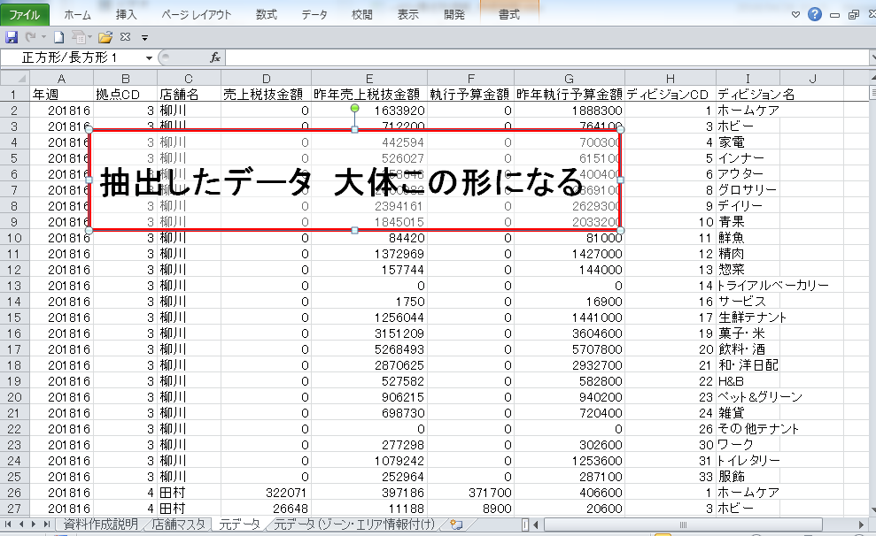

② | 作成要望
 | ②-1 | 作成順番
 |  | 以下三つのシートにそれぞれの要望によって数字を反映してください。
 |  | 作成順位あるので、ぜひこの順位を守ってください。

 |  |  | シート名 | 作成順位
 |  |  | 当週店別 | 1
 |  |  | 当週エリア別 | 2
 |  |  | 生活）順位推移 | 3

 | ②-2 | 基礎情報付け
 |  | 抽出したデータに ゾーンとエリアの情報を追加してください。
 |  | 追加が正しいかどうか、「元データ (ゾーン・エリア情報付け)」シートと比較してみてください
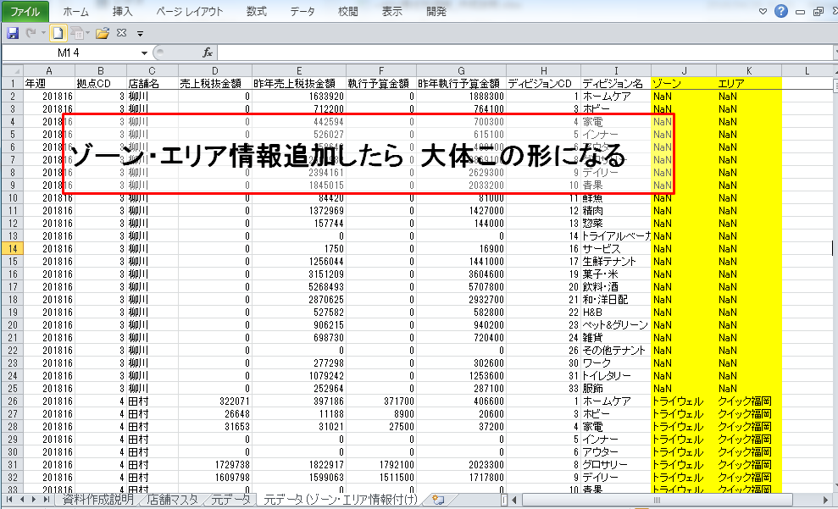

 | ②-3 | これから各シートへの具体的な作成要望を説明させていただきます。
 |  | A 「当週店別」 シート
 |  |  | ・加算⇒抽出したデータから三つのディビジョン(1ホームケア、31トイレタリーと24雑貨)を加算、
 |  |  | ・並べ替え⇒昨対比によって昇順で並び替え、 昨対比ない店舗は予算比の昇順で並び替え
 |  |  | ・貼り付け⇒並び替え結果を 準備したフォームに貼り付け

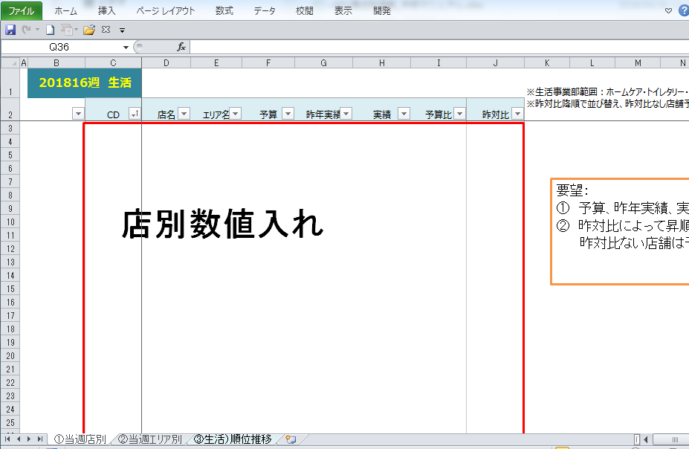
データ貼り付け前
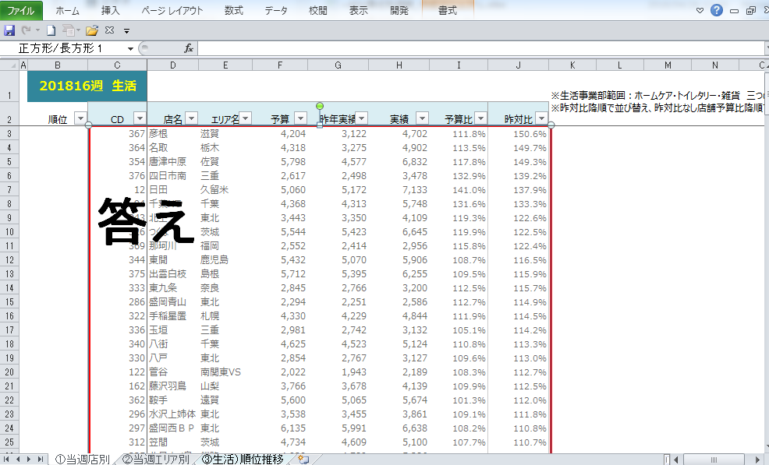
データ貼り付け後

 |  | B 「当週エリア別」シート
 |  |  | ・条件加算⇒三つディビジョン(1ホームケア、31トイレタリーと24雑貨)加算のゾーン別数字、
 |  |  | 三つディビジョン(1ホームケア、31トイレタリーと24雑貨)加算のエリア別数字、
 |  |  | ・並べ替え⇒昨対比によって昇順で並び替え
 |  |  | ・貼り付け⇒並び替え結果を 準備したフォームに貼り付け
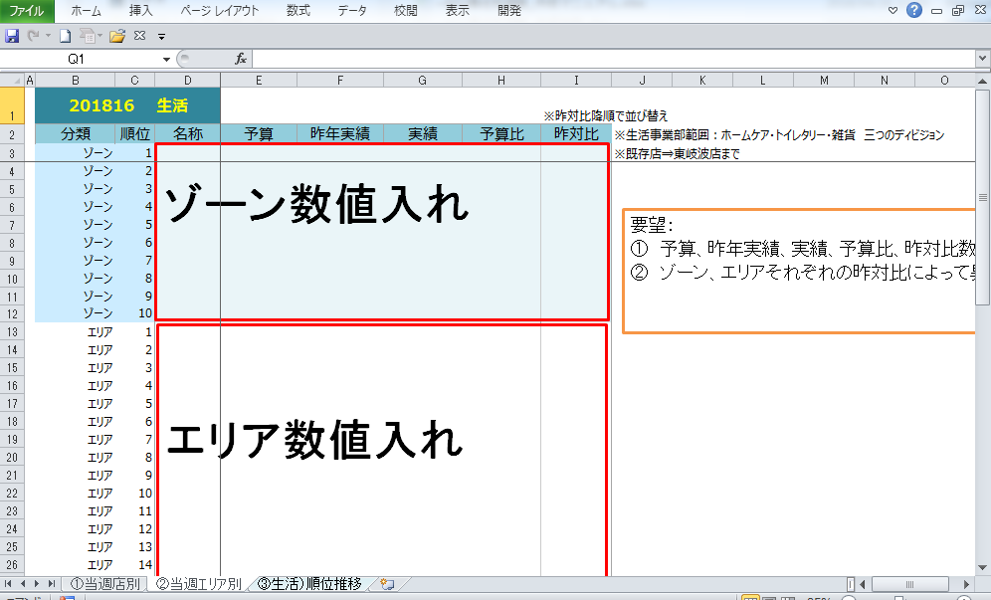
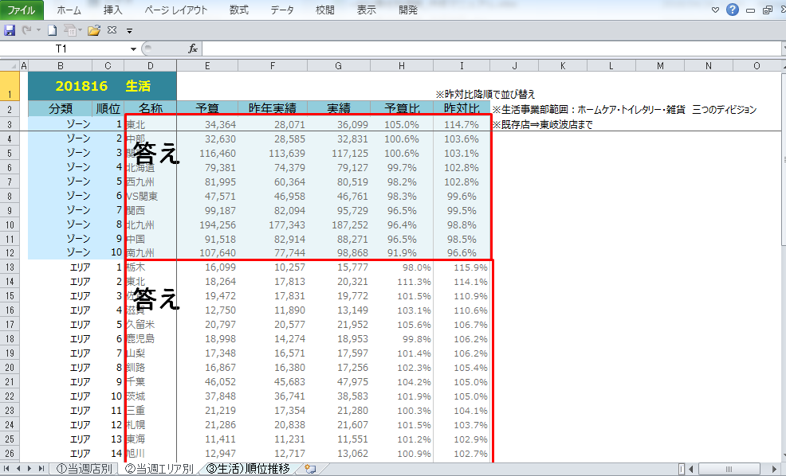
データ貼り付け前
データ貼り付け後

 |  | C 「当週エリア別」シート
 |  |  | ・「当週エリア別」シートで計算した昨対比を 「③生活）順位推移」シートに貼り付け
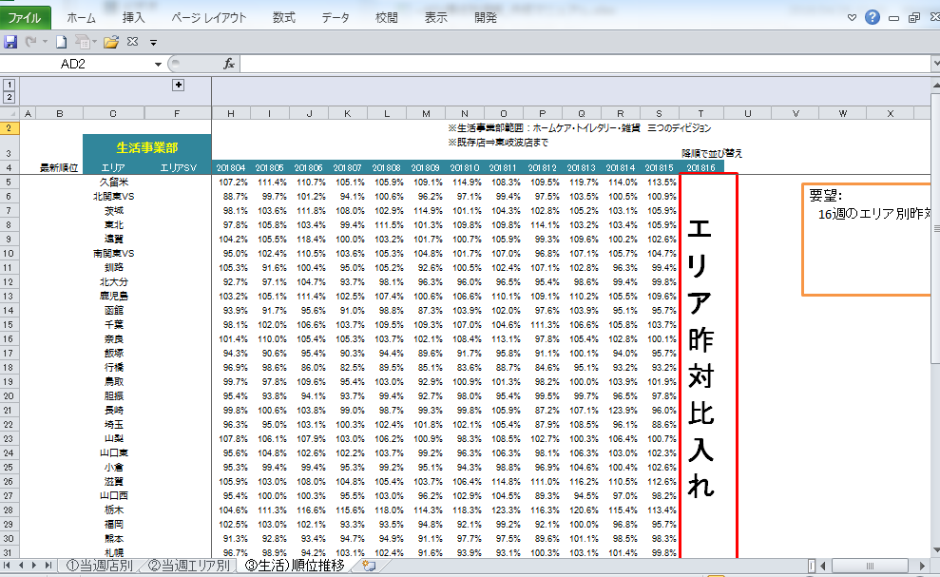
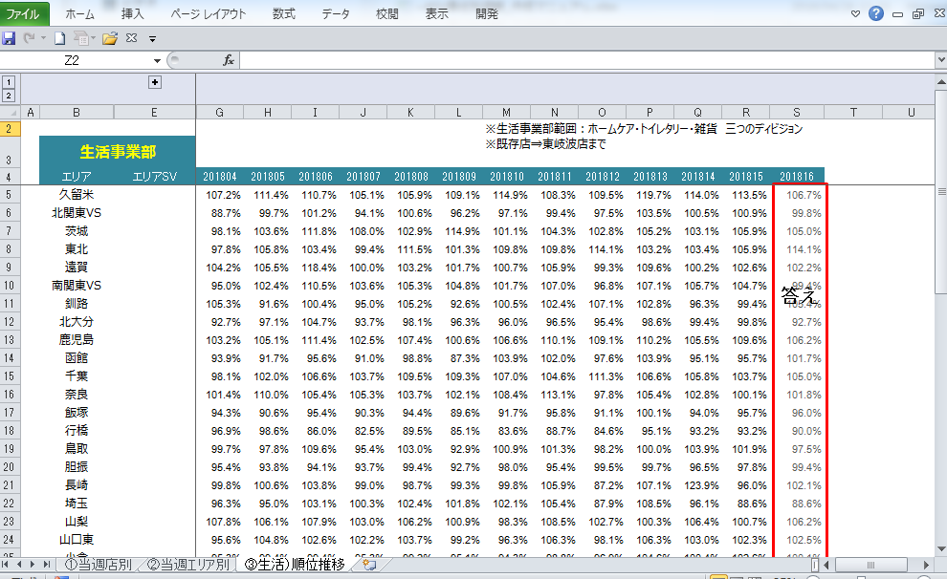
データ貼り付け前
データ貼り付け後

元データ
抽出したデータ 大体この形になる
年週 | 拠点CD | 店舗名 | 売上税抜金額 | 昨年売上税抜金額 | 執行予算金額 | 昨年執行予算金額 | ディビジョンCD | ディビジョン名
201816 | 3 | 柳川 | 0 | 1633920 | 0 | 1888300 | 1 | ホームケア
201816 | 3 | 柳川 | 0 | 712200 | 0 | 764100 | 3 | ホビー
201816 | 3 | 柳川 | 0 | 442594 | 0 | 700300 | 4 | 家電
201816 | 3 | 柳川 | 0 | 526027 | 0 | 615100 | 5 | インナー
201816 | 3 | 柳川 | 0 | 358648 | 0 | 400400 | 6 | アウター
201816 | 3 | 柳川 | 0 | 2600982 | 0 | 2869100 | 8 | グロサリー
201816 | 3 | 柳川 | 0 | 2394161 | 0 | 2629300 | 9 | デイリー
201816 | 3 | 柳川 | 0 | 1845015 | 0 | 2033200 | 10 | 青果
201816 | 3 | 柳川 | 0 | 84420 | 0 | 81000 | 11 | 鮮魚
201816 | 3 | 柳川 | 0 | 1372969 | 0 | 1427000 | 12 | 精肉
201816 | 3 | 柳川 | 0 | 157744 | 0 | 144000 | 13 | 惣菜
201816 | 3 | 柳川 | 0 | 0 | 0 | 0 | 14 | トライアルベーカリー
201816 | 3 | 柳川 | 0 | 1750 | 0 | 16900 | 16 | サービス
201816 | 3 | 柳川 | 0 | 1256044 | 0 | 1441000 | 17 | 生鮮テナント
201816 | 3 | 柳川 | 0 | 3151209 | 0 | 3604600 | 19 | 菓子・米
201816 | 3 | 柳川 | 0 | 5268493 | 0 | 5707800 | 20 | 飲料・酒
201816 | 3 | 柳川 | 0 | 2870625 | 0 | 2932700 | 21 | 和・洋日配
201816 | 3 | 柳川 | 0 | 527582 | 0 | 582800 | 22 | H&B
201816 | 3 | 柳川 | 0 | 906215 | 0 | 940200 | 23 | ペット&グリーン
201816 | 3 | 柳川 | 0 | 698730 | 0 | 720400 | 24 | 雑貨
201816 | 3 | 柳川 | 0 | 0 | 0 | 0 | 26 | その他テナント
201816 | 3 | 柳川 | 0 | 277298 | 0 | 302600 | 30 | ワーク
201816 | 3 | 柳川 | 0 | 1079242 | 0 | 1253600 | 31 | トイレタリー
201816 | 3 | 柳川 | 0 | 252964 | 0 | 287100 | 33 | 服飾
201816 | 4 | 田村 | 322071 | 397186 | 371700 | 406600 | 1 | ホームケア
201816 | 4 | 田村 | 26648 | 11188 | 8900 | 20600 | 3 | ホビー
201816 | 4 | 田村 | 31653 | 31021 | 27500 | 37200 | 4 | 家電
201816 | 4 | 田村 | 0 | 0 | 0 | 0 | 5 | インナー
201816 | 4 | 田村 | 0 | 0 | 0 | 0 | 6 | アウター
201816 | 4 | 田村 | 1729738 | 1822917 | 1792100 | 2023300 | 8 | グロサリー
201816 | 4 | 田村 | 1609798 | 1599063 | 1511500 | 1717800 | 9 | デイリー
201816 | 4 | 田村 | 0 | 0 | 0 | 0 | 10 | 青果
201816 | 4 | 田村 | 129094 | 169665 | 155500 | 186600 | 11 | 鮮魚
201816 | 4 | 田村 | 2199223 | 2318706 | 2156400 | 2636700 | 12 | 精肉
201816 | 4 | 田村 | 0 | 0 | 0 | 0 | 13 | 惣菜
201816 | 4 | 田村 | 0 | 0 | 0 | 0 | 14 | トライアルベーカリー
201816 | 4 | 田村 | 0 | 0 | 0 | 0 | 16 | サービス
201816 | 4 | 田村 | 3889493 | 4366213 | 4045400 | 4871600 | 17 | 生鮮テナント
201816 | 4 | 田村 | 1875790 | 1911306 | 1825700 | 2028100 | 19 | 菓子・米
201816 | 4 | 田村 | 2246000 | 2531124 | 2434400 | 2864300 | 20 | 飲料・酒
201816 | 4 | 田村 | 2213488 | 2515737 | 2452200 | 2657800 | 21 | 和・洋日配
201816 | 4 | 田村 | 57258 | 65569 | 58400 | 58400 | 22 | H&B
201816 | 4 | 田村 | 105710 | 93671 | 89800 | 92500 | 23 | ペット&グリーン
201816 | 4 | 田村 | 81440 | 91265 | 85200 | 101700 | 24 | 雑貨
201816 | 4 | 田村 | 0 | 0 | 0 | 0 | 26 | その他テナント
201816 | 4 | 田村 | 7064 | 4299 | 7100 | 5000 | 30 | ワーク
201816 | 4 | 田村 | 99312 | 101877 | 95900 | 95400 | 31 | トイレタリー
201816 | 4 | 田村 | 7480 | 8310 | 2500 | 11500 | 33 | 服飾
201816 | 5 | 北空 | 3496760 | 3292956 | 3354200 | 3377900 | 1 | ホームケア
201816 | 5 | 北空 | 1744060 | 1553333 | 1562300 | 1835500 | 3 | ホビー
201816 | 5 | 北空 | 693237 | 648920 | 663000 | 793900 | 4 | 家電
201816 | 5 | 北空 | 1100545 | 899972 | 1020100 | 1100200 | 5 | インナー
201816 | 5 | 北空 | 695393 | 702747 | 686700 | 818500 | 6 | アウター
201816 | 5 | 北空 | 6443230 | 6141591 | 6452700 | 6833800 | 8 | グロサリー
201816 | 5 | 北空 | 5255119 | 4956754 | 4990100 | 5370900 | 9 | デイリー
201816 | 5 | 北空 | 5163178 | 4970742 | 5386700 | 5781700 | 10 | 青果
201816 | 5 | 北空 | 3505844 | 3300275 | 3637800 | 4229200 | 11 | 鮮魚
201816 | 5 | 北空 | 4666155 | 4397926 | 4617400 | 5027800 | 12 | 精肉
201816 | 5 | 北空 | 2559343 | 2145150 | 2171300 | 2662200 | 13 | 惣菜
201816 | 5 | 北空 | 0 | 0 | 0 | 0 | 14 | トライアルベーカリー
201816 | 5 | 北空 | 1570 | 2473 | 10400 | 6000 | 16 | サービス
201816 | 5 | 北空 | 0 | 0 | 0 | 0 | 17 | 生鮮テナント
201816 | 5 | 北空 | 6063759 | 5579726 | 5755300 | 6502400 | 19 | 菓子・米
201816 | 5 | 北空 | 10469496 | 9593974 | 9861300 | 10227300 | 20 | 飲料・酒
201816 | 5 | 北空 | 6508739 | 6160786 | 6420900 | 6766200 | 21 | 和・洋日配
201816 | 5 | 北空 | 2415797 | 2426604 | 2519800 | 2583000 | 22 | H&B
201816 | 5 | 北空 | 2597341 | 2470948 | 2558700 | 2706400 | 23 | ペット&グリーン
201816 | 5 | 北空 | 1651289 | 1560714 | 1586600 | 1574900 | 24 | 雑貨
201816 | 5 | 北空 | 0 | 0 | 0 | 0 | 26 | その他テナント
201816 | 5 | 北空 | 537297 | 427101 | 461600 | 506600 | 30 | ワーク
201816 | 5 | 北空 | 2838667 | 2560324 | 2794600 | 2919700 | 31 | トイレタリー
201816 | 5 | 北空 | 655023 | 678608 | 691000 | 792200 | 33 | 服飾
201816 | 6 | 宇美 | 1776539 | 1772037 | 1605400 | 1960900 | 1 | ホームケア
201816 | 6 | 宇美 | 1160152 | 757313 | 878800 | 913400 | 3 | ホビー
201816 | 6 | 宇美 | 275420 | 465045 | 314300 | 550000 | 4 | 家電
201816 | 6 | 宇美 | 425513 | 579752 | 492500 | 637900 | 5 | インナー
201816 | 6 | 宇美 | 171134 | 384848 | 150200 | 433800 | 6 | アウター
201816 | 6 | 宇美 | 2831793 | 2650462 | 2751400 | 3303000 | 8 | グロサリー
201816 | 6 | 宇美 | 2973872 | 2419793 | 2874000 | 2830600 | 9 | デイリー
201816 | 6 | 宇美 | 2418010 | 2269755 | 2308100 | 2924300 | 10 | 青果
201816 | 6 | 宇美 | 1650646 | 1714717 | 1790000 | 1854000 | 11 | 鮮魚
201816 | 6 | 宇美 | 2510518 | 2059599 | 2471500 | 2292500 | 12 | 精肉
201816 | 6 | 宇美 | 1608462 | 1490979 | 1485500 | 1445800 | 13 | 惣菜
201816 | 6 | 宇美 | 0 | 0 | 0 | 0 | 14 | トライアルベーカリー
201816 | 6 | 宇美 | 761 | 1986 | 3400 | 5800 | 16 | サービス
201816 | 6 | 宇美 | 0 | 0 | 0 | 0 | 17 | 生鮮テナント
201816 | 6 | 宇美 | 3133537 | 3115553 | 3179200 | 3380200 | 19 | 菓子・米
201816 | 6 | 宇美 | 5905325 | 5602777 | 5365400 | 6199700 | 20 | 飲料・酒
201816 | 6 | 宇美 | 2919179 | 2863880 | 3031500 | 3290000 | 21 | 和・洋日配
201816 | 6 | 宇美 | 1629954 | 1235129 | 1404000 | 1353100 | 22 | H&B
201816 | 6 | 宇美 | 1320325 | 1259285 | 1171400 | 1488800 | 23 | ペット&グリーン
201816 | 6 | 宇美 | 642015 | 768184 | 653200 | 778300 | 24 | 雑貨
201816 | 6 | 宇美 | 0 | 0 | 0 | 0 | 26 | その他テナント
201816 | 6 | 宇美 | 230044 | 284147 | 261100 | 300600 | 30 | ワーク
201816 | 6 | 宇美 | 1347332 | 1306174 | 1363400 | 1436000 | 31 | トイレタリー
201816 | 6 | 宇美 | 148100 | 212107 | 166500 | 293800 | 33 | 服飾
201816 | 7 | 本渡 | 0 | 0 | 0 | 0 | 1 | ホームケア
201816 | 7 | 本渡 | 0 | 0 | 0 | 0 | 3 | ホビー
201816 | 7 | 本渡 | 13171 | 0 | 0 | 0 | 4 | 家電
201816 | 7 | 本渡 | 0 | 0 | 0 | 0 | 5 | インナー
201816 | 7 | 本渡 | 0 | 0 | 0 | 0 | 6 | アウター
201816 | 7 | 本渡 | 0 | 0 | 0 | 0 | 8 | グロサリー
201816 | 7 | 本渡 | 0 | 0 | 0 | 0 | 9 | デイリー
201816 | 7 | 本渡 | 2916424 | 2998885 | 3142900 | 3303800 | 10 | 青果
201816 | 7 | 本渡 | 3025149 | 2935852 | 3082200 | 2842100 | 11 | 鮮魚
201816 | 7 | 本渡 | 4181960 | 4016714 | 4222200 | 4443700 | 12 | 精肉
201816 | 7 | 本渡 | 2184683 | 2041211 | 2095900 | 2039600 | 13 | 惣菜
201816 | 7 | 本渡 | 0 | 0 | 0 | 0 | 14 | トライアルベーカリー
201816 | 7 | 本渡 | 14260 | 0 | 0 | 0 | 16 | サービス
201816 | 7 | 本渡 | 0 | 0 | 0 | 0 | 17 | 生鮮テナント
201816 | 7 | 本渡 | 0 | 0 | 0 | 0 | 19 | 菓子・米
201816 | 7 | 本渡 | 0 | 0 | 0 | 0 | 20 | 飲料・酒
201816 | 7 | 本渡 | 0 | 0 | 0 | 0 | 21 | 和・洋日配
201816 | 7 | 本渡 | 0 | 0 | 0 | 0 | 22 | H&B
201816 | 7 | 本渡 | 0 | 0 | 0 | 0 | 23 | ペット&グリーン
201816 | 7 | 本渡 | 3051 | 0 | 0 | 0 | 24 | 雑貨
201816 | 7 | 本渡 | 0 | 0 | 0 | 0 | 26 | その他テナント
201816 | 7 | 本渡 | 0 | 0 | 0 | 0 | 30 | ワーク
201816 | 7 | 本渡 | 0 | 0 | 0 | 0 | 31 | トイレタリー
201816 | 7 | 本渡 | 0 | 0 | 0 | 0 | 33 | 服飾
201816 | 8 | 上津役 | 3140520 | 3281151 | 3308000 | 3459200 | 1 | ホームケア
201816 | 8 | 上津役 | 1212867 | 1155698 | 1121400 | 1477200 | 3 | ホビー
201816 | 8 | 上津役 | 848609 | 942236 | 930100 | 1047500 | 4 | 家電
201816 | 8 | 上津役 | 769010 | 776645 | 858800 | 868600 | 5 | インナー
201816 | 8 | 上津役 | 541542 | 659156 | 643000 | 555500 | 6 | アウター
201816 | 8 | 上津役 | 5793696 | 5731308 | 5875600 | 6240900 | 8 | グロサリー
201816 | 8 | 上津役 | 4418511 | 4388884 | 4329300 | 4768400 | 9 | デイリー
201816 | 8 | 上津役 | 3858445 | 4016423 | 4189500 | 4262600 | 10 | 青果
201816 | 8 | 上津役 | 1949685 | 2027825 | 2074100 | 2158100 | 11 | 鮮魚
201816 | 8 | 上津役 | 3202297 | 3094651 | 3095600 | 3657500 | 12 | 精肉
201816 | 8 | 上津役 | 1804437 | 1747982 | 1735300 | 1935100 | 13 | 惣菜
201816 | 8 | 上津役 | 0 | 0 | 0 | 0 | 14 | トライアルベーカリー
201816 | 8 | 上津役 | 1156 | -1 | 2000 | 7900 | 16 | サービス
201816 | 8 | 上津役 | 0 | 0 | 0 | 0 | 17 | 生鮮テナント
201816 | 8 | 上津役 | 5447061 | 5309838 | 5286800 | 5974100 | 19 | 菓子・米
201816 | 8 | 上津役 | 8062096 | 8027249 | 8072800 | 8541600 | 20 | 飲料・酒
201816 | 8 | 上津役 | 5150118 | 5078306 | 5180400 | 5474800 | 21 | 和・洋日配
201816 | 8 | 上津役 | 2160014 | 2190214 | 2254400 | 2222600 | 22 | H&B
201816 | 8 | 上津役 | 1940126 | 2025643 | 2061900 | 2257300 | 23 | ペット&グリーン
201816 | 8 | 上津役 | 1393034 | 1431961 | 1414100 | 1471500 | 24 | 雑貨
201816 | 8 | 上津役 | 0 | 0 | 0 | 0 | 26 | その他テナント
201816 | 8 | 上津役 | 384435 | 409668 | 459100 | 516600 | 30 | ワーク
201816 | 8 | 上津役 | 2603038 | 2589468 | 2692400 | 2879400 | 31 | トイレタリー
201816 | 8 | 上津役 | 471823 | 572481 | 585500 | 791800 | 33 | 服飾
201816 | 9 | 豊前 | 1803341 | 1945974 | 1961600 | 1948800 | 1 | ホームケア
201816 | 9 | 豊前 | 1123988 | 1406522 | 1331900 | 1589100 | 3 | ホビー
201816 | 9 | 豊前 | 520466 | 593514 | 593800 | 618300 | 4 | 家電
201816 | 9 | 豊前 | 458243 | 544808 | 562100 | 530100 | 5 | インナー
201816 | 9 | 豊前 | 298425 | 414985 | 444900 | 449500 | 6 | アウター
201816 | 9 | 豊前 | 3432203 | 3586403 | 3660500 | 3721900 | 8 | グロサリー
201816 | 9 | 豊前 | 2719009 | 2812023 | 2793500 | 2974500 | 9 | デイリー
201816 | 9 | 豊前 | 2203983 | 2273595 | 2377500 | 2438400 | 10 | 青果
201816 | 9 | 豊前 | 1358737 | 1452145 | 1483800 | 1590200 | 11 | 鮮魚
201816 | 9 | 豊前 | 2024137 | 2126513 | 2135600 | 2182300 | 12 | 精肉
201816 | 9 | 豊前 | 1170245 | 1153387 | 1156200 | 1281100 | 13 | 惣菜
201816 | 9 | 豊前 | 0 | 0 | 0 | 0 | 14 | トライアルベーカリー
201816 | 9 | 豊前 | 3996 | 1816 | 8600 | 14600 | 16 | サービス
201816 | 9 | 豊前 | 0 | 0 | 0 | 0 | 17 | 生鮮テナント
201816 | 9 | 豊前 | 2930556 | 2855057 | 2847500 | 3392600 | 19 | 菓子・米
201816 | 9 | 豊前 | 5661081 | 5905410 | 5966600 | 5799700 | 20 | 飲料・酒
201816 | 9 | 豊前 | 3037222 | 3184736 | 3236200 | 3320600 | 21 | 和・洋日配
201816 | 9 | 豊前 | 1504437 | 1660453 | 1691900 | 1756700 | 22 | H&B
201816 | 9 | 豊前 | 1277589 | 1256911 | 1287100 | 1375800 | 23 | ペット&グリーン
201816 | 9 | 豊前 | 993312 | 1181704 | 1156600 | 1043000 | 24 | 雑貨
201816 | 9 | 豊前 | 0 | 0 | 0 | 0 | 26 | その他テナント
201816 | 9 | 豊前 | 357828 | 405394 | 424500 | 420500 | 30 | ワーク
201816 | 9 | 豊前 | 1668922 | 1677213 | 1689800 | 1625000 | 31 | トイレタリー
201816 | 9 | 豊前 | 328420 | 481938 | 483900 | 548800 | 33 | 服飾
201816 | 10 | 石田 | 1066317 | 1013444 | 1017500 | 1054400 | 1 | ホームケア
201816 | 10 | 石田 | 532616 | 532355 | 505500 | 621600 | 3 | ホビー
201816 | 10 | 石田 | 309506 | 375095 | 383400 | 483000 | 4 | 家電
201816 | 10 | 石田 | 289065 | 235129 | 302700 | 293100 | 5 | インナー
201816 | 10 | 石田 | 135021 | 227381 | 212100 | 195900 | 6 | アウター
201816 | 10 | 石田 | 2422991 | 2176274 | 2233300 | 2313900 | 8 | グロサリー
201816 | 10 | 石田 | 1826803 | 1625037 | 1622800 | 1779900 | 9 | デイリー
201816 | 10 | 石田 | 1574270 | 1339768 | 1479800 | 1448300 | 10 | 青果
201816 | 10 | 石田 | 625667 | 672315 | 688200 | 842200 | 11 | 鮮魚
201816 | 10 | 石田 | 1509494 | 1480708 | 1510400 | 1630200 | 12 | 精肉
201816 | 10 | 石田 | 654536 | 674642 | 675700 | 677000 | 13 | 惣菜
201816 | 10 | 石田 | 0 | 0 | 0 | 0 | 14 | トライアルベーカリー
201816 | 10 | 石田 | 1988 | 7146 | 17200 | 9500 | 16 | サービス
201816 | 10 | 石田 | 0 | 0 | 0 | 0 | 17 | 生鮮テナント
201816 | 10 | 石田 | 2227333 | 2030051 | 2035500 | 2207500 | 19 | 菓子・米
201816 | 10 | 石田 | 3374804 | 3154000 | 3211900 | 3328900 | 20 | 飲料・酒
201816 | 10 | 石田 | 2557093 | 2367551 | 2429500 | 2530200 | 21 | 和・洋日配
201816 | 10 | 石田 | 404535 | 391279 | 401100 | 374300 | 22 | H&B
201816 | 10 | 石田 | 655547 | 678900 | 701800 | 745300 | 23 | ペット&グリーン
201816 | 10 | 石田 | 523306 | 474200 | 461400 | 457500 | 24 | 雑貨
201816 | 10 | 石田 | 0 | 0 | 0 | 0 | 26 | その他テナント
201816 | 10 | 石田 | 107654 | 156849 | 149300 | 171300 | 30 | ワーク
201816 | 10 | 石田 | 702391 | 593529 | 654400 | 712100 | 31 | トイレタリー
201816 | 10 | 石田 | 222801 | 276095 | 280500 | 339600 | 33 | 服飾
201816 | 11 | 直方 | 2645870 | 2802473 | 2766100 | 2956600 | 1 | ホームケア
201816 | 11 | 直方 | 1215086 | 1198401 | 1153300 | 1462300 | 3 | ホビー
201816 | 11 | 直方 | 760968 | 791557 | 766200 | 885400 | 4 | 家電
201816 | 11 | 直方 | 500907 | 526066 | 590500 | 623600 | 5 | インナー
201816 | 11 | 直方 | 343468 | 444754 | 423200 | 521000 | 6 | アウター
201816 | 11 | 直方 | 4377863 | 4443613 | 4478800 | 4979900 | 8 | グロサリー
201816 | 11 | 直方 | 3434889 | 3514313 | 3426400 | 3824500 | 9 | デイリー
201816 | 11 | 直方 | 2357737 | 2582129 | 2572200 | 2875200 | 10 | 青果
201816 | 11 | 直方 | 1678807 | 1669229 | 1725300 | 2049900 | 11 | 鮮魚
201816 | 11 | 直方 | 3659419 | 3775079 | 3937000 | 3884500 | 12 | 精肉
201816 | 11 | 直方 | 1413320 | 1435719 | 1437200 | 1491100 | 13 | 惣菜
201816 | 11 | 直方 | 0 | 0 | 0 | 0 | 14 | トライアルベーカリー
201816 | 11 | 直方 | 661 | 1458 | 13400 | 6600 | 16 | サービス
201816 | 11 | 直方 | 0 | 0 | 0 | 0 | 17 | 生鮮テナント
201816 | 11 | 直方 | 3885227 | 3987781 | 3911200 | 4424100 | 19 | 菓子・米
201816 | 11 | 直方 | 6357490 | 5561477 | 5483900 | 6207000 | 20 | 飲料・酒
201816 | 11 | 直方 | 4116207 | 4223193 | 4245700 | 4633100 | 21 | 和・洋日配
201816 | 11 | 直方 | 1439761 | 1421572 | 1452300 | 1627500 | 22 | H&B
201816 | 11 | 直方 | 1598631 | 1784098 | 1785000 | 1789400 | 23 | ペット&グリーン
201816 | 11 | 直方 | 1372184 | 1510296 | 1476500 | 1532900 | 24 | 雑貨
201816 | 11 | 直方 | 0 | 0 | 0 | 0 | 26 | その他テナント
201816 | 11 | 直方 | 320071 | 396955 | 400700 | 477900 | 30 | ワーク
201816 | 11 | 直方 | 2156096 | 2216740 | 2276200 | 2387800 | 31 | トイレタリー
201816 | 11 | 直方 | 406733 | 479731 | 483500 | 645900 | 33 | 服飾
201816 | 12 | 日田 | 1862768 | 2377652 | 1950900 | 2107500 | 1 | ホームケア
201816 | 12 | 日田 | 1451151 | 1538749 | 1516500 | 1806000 | 3 | ホビー
201816 | 12 | 日田 | 608037 | 543299 | 550100 | 894500 | 4 | 家電
201816 | 12 | 日田 | 574951 | 542455 | 649600 | 667700 | 5 | インナー
201816 | 12 | 日田 | 563434 | 707509 | 675600 | 693400 | 6 | アウター
201816 | 12 | 日田 | 3574364 | 3534076 | 3653800 | 4310100 | 8 | グロサリー
201816 | 12 | 日田 | 2703484 | 2738388 | 2746300 | 3280000 | 9 | デイリー
201816 | 12 | 日田 | 2340341 | 2473702 | 2524600 | 2682300 | 10 | 青果
201816 | 12 | 日田 | 1852063 | 1901517 | 1950300 | 2114600 | 11 | 鮮魚
201816 | 12 | 日田 | 3563226 | 3581560 | 3650300 | 4078600 | 12 | 精肉
201816 | 12 | 日田 | 1640625 | 1494709 | 1490200 | 1588100 | 13 | 惣菜
201816 | 12 | 日田 | 0 | 0 | 0 | 0 | 14 | トライアルベーカリー
201816 | 12 | 日田 | 2613 | 0 | 4400 | 11800 | 16 | サービス
201816 | 12 | 日田 | 16709 | 19310 | 0 | 0 | 17 | 生鮮テナント
201816 | 12 | 日田 | 2614575 | 2574556 | 2598100 | 3093200 | 19 | 菓子・米
201816 | 12 | 日田 | 5322870 | 4958053 | 5094100 | 6002600 | 20 | 飲料・酒
201816 | 12 | 日田 | 3182726 | 3179990 | 3272400 | 3597700 | 21 | 和・洋日配
201816 | 12 | 日田 | 929571 | 913534 | 950100 | 1075500 | 22 | H&B
201816 | 12 | 日田 | 1496487 | 1347040 | 1399600 | 1455900 | 23 | ペット&グリーン
201816 | 12 | 日田 | 1178880 | 1274173 | 1276900 | 1347100 | 24 | 雑貨
201816 | 12 | 日田 | 0 | 0 | 0 | 0 | 26 | その他テナント
201816 | 12 | 日田 | 481462 | 472341 | 490500 | 558400 | 30 | ワーク
201816 | 12 | 日田 | 4091719 | 1519955 | 1832300 | 1370800 | 31 | トイレタリー
201816 | 12 | 日田 | 504107 | 492841 | 521500 | 644100 | 33 | 服飾
201816 | 13 | 江南 | 1137077 | 1131831 | 1147200 | 1093900 | 1 | ホームケア
201816 | 13 | 江南 | 362034 | 309470 | 309800 | 318000 | 3 | ホビー
201816 | 13 | 江南 | 220762 | 231380 | 235500 | 221700 | 4 | 家電
201816 | 13 | 江南 | 245271 | 249618 | 283500 | 255900 | 5 | インナー
201816 | 13 | 江南 | 159499 | 139488 | 157700 | 150700 | 6 | アウター
201816 | 13 | 江南 | 2400384 | 2346852 | 2420700 | 2427700 | 8 | グロサリー
201816 | 13 | 江南 | 1967431 | 1835226 | 1846500 | 1803600 | 9 | デイリー
201816 | 13 | 江南 | 1018782 | 950705 | 951100 | 995100 | 10 | 青果
201816 | 13 | 江南 | 308496 | 279986 | 285500 | 199900 | 11 | 鮮魚
201816 | 13 | 江南 | 602147 | 533240 | 527000 | 457300 | 12 | 精肉
201816 | 13 | 江南 | 523220 | 446189 | 441800 | 466200 | 13 | 惣菜
201816 | 13 | 江南 | 0 | 0 | 0 | 0 | 14 | トライアルベーカリー
201816 | 13 | 江南 | 4024 | 4223 | 0 | 0 | 16 | サービス
201816 | 13 | 江南 | 0 | 0 | 0 | 0 | 17 | 生鮮テナント
201816 | 13 | 江南 | 2674919 | 2598605 | 2617800 | 2663800 | 19 | 菓子・米
201816 | 13 | 江南 | 3479601 | 3419412 | 3500900 | 3309800 | 20 | 飲料・酒
201816 | 13 | 江南 | 2063395 | 2098013 | 2164400 | 2119100 | 21 | 和・洋日配
201816 | 13 | 江南 | 350073 | 381258 | 398700 | 398700 | 22 | H&B
201816 | 13 | 江南 | 1630906 | 1600648 | 1672400 | 1483900 | 23 | ペット&グリーン
201816 | 13 | 江南 | 445890 | 470792 | 470500 | 370900 | 24 | 雑貨
201816 | 13 | 江南 | 0 | 0 | 0 | 0 | 26 | その他テナント
201816 | 13 | 江南 | 92828 | 92643 | 93600 | 94700 | 30 | ワーク
201816 | 13 | 江南 | 641560 | 705233 | 764000 | 688300 | 31 | トイレタリー
201816 | 13 | 江南 | 162402 | 615692 | 132600 | 124600 | 33 | 服飾
201816 | 14 | 牛久 | 1109274 | 1178415 | 1143200 | 1064100 | 1 | ホームケア
201816 | 14 | 牛久 | 322468 | 252617 | 244600 | 323800 | 3 | ホビー
201816 | 14 | 牛久 | 299011 | 255820 | 242100 | 226700 | 4 | 家電
201816 | 14 | 牛久 | 283925 | 259841 | 278700 | 229700 | 5 | インナー
201816 | 14 | 牛久 | 93390 | 106417 | 93500 | 127400 | 6 | アウター
201816 | 14 | 牛久 | 2162209 | 2245626 | 2247000 | 2350000 | 8 | グロサリー
201816 | 14 | 牛久 | 1888193 | 1885771 | 1839400 | 1921100 | 9 | デイリー
201816 | 14 | 牛久 | 862390 | 778143 | 778000 | 985700 | 10 | 青果
201816 | 14 | 牛久 | 249542 | 164689 | 164400 | 176400 | 11 | 鮮魚
201816 | 14 | 牛久 | 774784 | 776647 | 768900 | 928500 | 12 | 精肉
201816 | 14 | 牛久 | 749608 | 718860 | 713300 | 830000 | 13 | 惣菜
201816 | 14 | 牛久 | 0 | 0 | 0 | 0 | 14 | トライアルベーカリー
201816 | 14 | 牛久 | 0 | 0 | 0 | 0 | 16 | サービス
201816 | 14 | 牛久 | 0 | 0 | 0 | 0 | 17 | 生鮮テナント
201816 | 14 | 牛久 | 2250066 | 2086223 | 2036500 | 2099700 | 19 | 菓子・米
201816 | 14 | 牛久 | 3406853 | 3495437 | 3427500 | 3504800 | 20 | 飲料・酒
201816 | 14 | 牛久 | 2400044 | 2474838 | 2482900 | 2648800 | 21 | 和・洋日配
201816 | 14 | 牛久 | 401472 | 428828 | 429400 | 393800 | 22 | H&B
201816 | 14 | 牛久 | 1294980 | 1181706 | 1193200 | 1123400 | 23 | ペット&グリーン
201816 | 14 | 牛久 | 421207 | 400658 | 396100 | 393800 | 24 | 雑貨
201816 | 14 | 牛久 | 0 | 0 | 0 | 0 | 26 | その他テナント
201816 | 14 | 牛久 | 95558 | 87774 | 78300 | 82800 | 30 | ワーク
201816 | 14 | 牛久 | 864205 | 902681 | 917200 | 834100 | 31 | トイレタリー
201816 | 14 | 牛久 | 145138 | 66887 | 69800 | 89100 | 33 | 服飾
201816 | 15 | 宇佐 | 1134026 | 1251023 | 1318300 | 1356800 | 1 | ホームケア
201816 | 15 | 宇佐 | 846866 | 1097136 | 1070100 | 981100 | 3 | ホビー
201816 | 15 | 宇佐 | 294201 | 462677 | 488800 | 656700 | 4 | 家電
201816 | 15 | 宇佐 | 374721 | 413301 | 472800 | 430800 | 5 | インナー
201816 | 15 | 宇佐 | 275722 | 495113 | 435000 | 505700 | 6 | アウター
201816 | 15 | 宇佐 | 3313114 | 3256769 | 3375300 | 3497100 | 8 | グロサリー
201816 | 15 | 宇佐 | 2512167 | 2527940 | 2541200 | 2768100 | 9 | デイリー
201816 | 15 | 宇佐 | 1934267 | 2008424 | 2066200 | 2068300 | 10 | 青果
201816 | 15 | 宇佐 | 1322662 | 1411529 | 1461000 | 1427400 | 11 | 鮮魚
201816 | 15 | 宇佐 | 1753812 | 1800002 | 1793700 | 2090300 | 12 | 精肉
201816 | 15 | 宇佐 | 1058952 | 1053843 | 1055400 | 1090000 | 13 | 惣菜
201816 | 15 | 宇佐 | 0 | 0 | 0 | 0 | 14 | トライアルベーカリー
201816 | 15 | 宇佐 | 0 | 1200 | 15000 | 15700 | 16 | サービス
201816 | 15 | 宇佐 | 0 | 0 | 0 | 0 | 17 | 生鮮テナント
201816 | 15 | 宇佐 | 2563553 | 2406369 | 2427400 | 2364100 | 19 | 菓子・米
201816 | 15 | 宇佐 | 3240016 | 3504760 | 3583700 | 3286400 | 20 | 飲料・酒
201816 | 15 | 宇佐 | 3238242 | 3232425 | 3334300 | 3319500 | 21 | 和・洋日配
201816 | 15 | 宇佐 | 505219 | 557007 | 584800 | 520300 | 22 | H&B
201816 | 15 | 宇佐 | 1064257 | 1031061 | 1079100 | 982000 | 23 | ペット&グリーン
201816 | 15 | 宇佐 | 875605 | 1056289 | 1065100 | 861400 | 24 | 雑貨
201816 | 15 | 宇佐 | 0 | 0 | 0 | 0 | 26 | その他テナント
201816 | 15 | 宇佐 | 343246 | 365147 | 423900 | 412900 | 30 | ワーク
201816 | 15 | 宇佐 | 710051 | 1006696 | 1015300 | 1085500 | 31 | トイレタリー
201816 | 15 | 宇佐 | 330771 | 392096 | 403700 | 409900 | 33 | 服飾
201816 | 16 | 方木田 | 1029141 | 1044038 | 1028600 | 1326600 | 1 | ホームケア
201816 | 16 | 方木田 | 540806 | 578964 | 565500 | 679800 | 3 | ホビー
201816 | 16 | 方木田 | 529001 | 590262 | 596400 | 736200 | 4 | 家電
201816 | 16 | 方木田 | 390924 | 391393 | 441800 | 467400 | 5 | インナー
201816 | 16 | 方木田 | 372915 | 371759 | 376600 | 452000 | 6 | アウター
201816 | 16 | 方木田 | 2375325 | 2348164 | 2358400 | 2407100 | 8 | グロサリー
201816 | 16 | 方木田 | 1583808 | 1511469 | 1476100 | 1505500 | 9 | デイリー
201816 | 16 | 方木田 | 0 | 0 | 0 | 0 | 10 | 青果
201816 | 16 | 方木田 | 32170 | 22047 | 24800 | 21300 | 11 | 鮮魚
201816 | 16 | 方木田 | 0 | 0 | 0 | 0 | 12 | 精肉
201816 | 16 | 方木田 | 219098 | 106318 | 106700 | 75500 | 13 | 惣菜
201816 | 16 | 方木田 | 0 | 0 | 0 | 0 | 14 | トライアルベーカリー
201816 | 16 | 方木田 | 0 | 1808 | 0 | 0 | 16 | サービス
201816 | 16 | 方木田 | 0 | 0 | 0 | 0 | 17 | 生鮮テナント
201816 | 16 | 方木田 | 3096761 | 3159856 | 3108100 | 3393500 | 19 | 菓子・米
201816 | 16 | 方木田 | 3340399 | 3339931 | 3338500 | 3403800 | 20 | 飲料・酒
201816 | 16 | 方木田 | 2013198 | 1912018 | 1917000 | 1968500 | 21 | 和・洋日配
201816 | 16 | 方木田 | 452327 | 444794 | 457800 | 527900 | 22 | H&B
201816 | 16 | 方木田 | 1068001 | 947788 | 962500 | 1032500 | 23 | ペット&グリーン
201816 | 16 | 方木田 | 489213 | 460229 | 463200 | 412900 | 24 | 雑貨
201816 | 16 | 方木田 | 0 | 0 | 0 | 0 | 26 | その他テナント
201816 | 16 | 方木田 | 79430 | 98649 | 100700 | 100400 | 30 | ワーク
201816 | 16 | 方木田 | 639669 | 636799 | 699100 | 815100 | 31 | トイレタリー
201816 | 16 | 方木田 | 40090 | 45163 | 48500 | 50500 | 33 | 服飾
201816 | 17 | 大槻 | 1405479 | 1270426 | 1334300 | 1390500 | 1 | ホームケア
201816 | 17 | 大槻 | 547738 | 530392 | 570900 | 608900 | 3 | ホビー
201816 | 17 | 大槻 | 417131 | 512115 | 585400 | 444100 | 4 | 家電
201816 | 17 | 大槻 | 335447 | 377758 | 438200 | 477200 | 5 | インナー
201816 | 17 | 大槻 | 189593 | 181138 | 202600 | 243500 | 6 | アウター
201816 | 17 | 大槻 | 2455403 | 2562606 | 2493600 | 2559800 | 8 | グロサリー
201816 | 17 | 大槻 | 1777841 | 1651210 | 1564800 | 1606400 | 9 | デイリー
201816 | 17 | 大槻 | 0 | 0 | 0 | 0 | 10 | 青果
201816 | 17 | 大槻 | 30221 | 16841 | 17200 | 20500 | 11 | 鮮魚
201816 | 17 | 大槻 | 0 | 0 | 0 | 0 | 12 | 精肉
201816 | 17 | 大槻 | 88014 | 78517 | 77600 | 48400 | 13 | 惣菜
201816 | 17 | 大槻 | 0 | 0 | 0 | 0 | 14 | トライアルベーカリー
201816 | 17 | 大槻 | 1370 | 0 | 0 | 0 | 16 | サービス
201816 | 17 | 大槻 | 0 | 0 | 0 | 0 | 17 | 生鮮テナント
201816 | 17 | 大槻 | 2927893 | 2931335 | 2811700 | 3004300 | 19 | 菓子・米
201816 | 17 | 大槻 | 4517808 | 4342596 | 4220400 | 4485800 | 20 | 飲料・酒
201816 | 17 | 大槻 | 1943559 | 1756513 | 1714800 | 1890800 | 21 | 和・洋日配
201816 | 17 | 大槻 | 560776 | 505951 | 522400 | 475800 | 22 | H&B
201816 | 17 | 大槻 | 1172570 | 1201334 | 1369600 | 1116000 | 23 | ペット&グリーン
201816 | 17 | 大槻 | 575054 | 627740 | 630400 | 552200 | 24 | 雑貨
201816 | 17 | 大槻 | 0 | 0 | 0 | 0 | 26 | その他テナント
201816 | 17 | 大槻 | 154554 | 171096 | 189300 | 209700 | 30 | ワーク
201816 | 17 | 大槻 | 824089 | 885718 | 862200 | 907000 | 31 | トイレタリー
201816 | 17 | 大槻 | 148704 | 133015 | 137900 | 152000 | 33 | 服飾
201816 | 19 | 富田 | 1299409 | 1269903 | 1298300 | 1596100 | 1 | ホームケア
201816 | 19 | 富田 | 633904 | 654359 | 674700 | 696200 | 3 | ホビー
201816 | 19 | 富田 | 380919 | 437006 | 461400 | 500900 | 4 | 家電
201816 | 19 | 富田 | 545006 | 530034 | 547800 | 625900 | 5 | インナー
201816 | 19 | 富田 | 381824 | 396342 | 406700 | 424000 | 6 | アウター
201816 | 19 | 富田 | 2418461 | 2491815 | 2441400 | 2653200 | 8 | グロサリー
201816 | 19 | 富田 | 1612135 | 1621193 | 1516300 | 1559700 | 9 | デイリー
201816 | 19 | 富田 | 23176 | 25882 | 25800 | 66600 | 10 | 青果
201816 | 19 | 富田 | 25807 | 23803 | 25900 | 43700 | 11 | 鮮魚
201816 | 19 | 富田 | 0 | 0 | 0 | 0 | 12 | 精肉
201816 | 19 | 富田 | 118321 | 72356 | 72400 | 94200 | 13 | 惣菜
201816 | 19 | 富田 | 0 | 0 | 0 | 0 | 14 | トライアルベーカリー
201816 | 19 | 富田 | 0 | 500 | 0 | 0 | 16 | サービス
201816 | 19 | 富田 | 0 | 0 | 0 | 0 | 17 | 生鮮テナント
201816 | 19 | 富田 | 2961817 | 3054816 | 2877000 | 3073500 | 19 | 菓子・米
201816 | 19 | 富田 | 4456678 | 4210525 | 4013900 | 4184500 | 20 | 飲料・酒
201816 | 19 | 富田 | 2106772 | 2081169 | 1989900 | 2249100 | 21 | 和・洋日配
201816 | 19 | 富田 | 577944 | 579553 | 607900 | 712000 | 22 | H&B
201816 | 19 | 富田 | 1063025 | 1058005 | 1119800 | 1206500 | 23 | ペット&グリーン
201816 | 19 | 富田 | 667236 | 694754 | 706300 | 748800 | 24 | 雑貨
201816 | 19 | 富田 | 0 | 0 | 0 | 0 | 26 | その他テナント
201816 | 19 | 富田 | 189209 | 214525 | 222500 | 279600 | 30 | ワーク
201816 | 19 | 富田 | 1000055 | 956740 | 981000 | 1094200 | 31 | トイレタリー
201816 | 19 | 富田 | 171380 | 137082 | 127900 | 213800 | 33 | 服飾
201816 | 21 | 三重 | 2390124 | 2267021 | 2341600 | 2289600 | 1 | ホームケア
201816 | 21 | 三重 | 1434721 | 1236894 | 1273500 | 1457200 | 3 | ホビー
201816 | 21 | 三重 | 777693 | 779815 | 926500 | 1179500 | 4 | 家電
201816 | 21 | 三重 | 735365 | 845227 | 910200 | 845500 | 5 | インナー
201816 | 21 | 三重 | 804454 | 971713 | 989600 | 847000 | 6 | アウター
201816 | 21 | 三重 | 4099908 | 4193978 | 4184200 | 4581600 | 8 | グロサリー
201816 | 21 | 三重 | 2746665 | 2995725 | 3021000 | 3435900 | 9 | デイリー
201816 | 21 | 三重 | 1962343 | 2055488 | 2058600 | 2264200 | 10 | 青果
201816 | 21 | 三重 | 1480130 | 1587337 | 1628800 | 1889400 | 11 | 鮮魚
201816 | 21 | 三重 | 1786306 | 1908325 | 1901700 | 2098500 | 12 | 精肉
201816 | 21 | 三重 | 1281298 | 1338368 | 1340700 | 1565100 | 13 | 惣菜
201816 | 21 | 三重 | 433705 | 478180 | 501200 | 454400 | 14 | トライアルベーカリー
201816 | 21 | 三重 | 5808 | 1008 | 9700 | 16000 | 16 | サービス
201816 | 21 | 三重 | 0 | 0 | 0 | 0 | 17 | 生鮮テナント
201816 | 21 | 三重 | 3029883 | 3071577 | 3188900 | 3349000 | 19 | 菓子・米
201816 | 21 | 三重 | 5981150 | 5431014 | 5269300 | 5486500 | 20 | 飲料・酒
201816 | 21 | 三重 | 3726415 | 4064526 | 3892900 | 4233900 | 21 | 和・洋日配
201816 | 21 | 三重 | 2611712 | 2400813 | 2713500 | 2432600 | 22 | H&B
201816 | 21 | 三重 | 1458311 | 1393067 | 1276700 | 1499600 | 23 | ペット&グリーン
201816 | 21 | 三重 | 1326754 | 1201090 | 1529200 | 972800 | 24 | 雑貨
201816 | 21 | 三重 | 0 | 0 | 0 | 0 | 26 | その他テナント
201816 | 21 | 三重 | 566768 | 540203 | 565400 | 696800 | 30 | ワーク
201816 | 21 | 三重 | 2071218 | 1970533 | 2003500 | 1953100 | 31 | トイレタリー
201816 | 21 | 三重 | 629490 | 702050 | 719200 | 827600 | 33 | 服飾
201816 | 22 | 唐津 | 0 | 2195053 | 0 | 2488800 | 1 | ホームケア
201816 | 22 | 唐津 | 0 | 1854171 | 0 | 2058300 | 3 | ホビー
201816 | 22 | 唐津 | 0 | 865041 | 0 | 1122700 | 4 | 家電
201816 | 22 | 唐津 | 0 | 816094 | 0 | 1018200 | 5 | インナー
201816 | 22 | 唐津 | 0 | 898588 | 0 | 980800 | 6 | アウター
201816 | 22 | 唐津 | 0 | 3881866 | 0 | 4680600 | 8 | グロサリー
201816 | 22 | 唐津 | 0 | 2748347 | 0 | 3248500 | 9 | デイリー
201816 | 22 | 唐津 | 0 | 1812038 | 0 | 2211200 | 10 | 青果
201816 | 22 | 唐津 | 0 | 1133787 | 0 | 1305600 | 11 | 鮮魚
201816 | 22 | 唐津 | 0 | 1510120 | 0 | 1799900 | 12 | 精肉
201816 | 22 | 唐津 | 0 | 1360031 | 0 | 1386700 | 13 | 惣菜
201816 | 22 | 唐津 | 0 | 427635 | 0 | 479800 | 14 | トライアルベーカリー
201816 | 22 | 唐津 | 0 | 3216 | 0 | 7300 | 16 | サービス
201816 | 22 | 唐津 | 0 | 0 | 0 | 0 | 17 | 生鮮テナント
201816 | 22 | 唐津 | 0 | 3843894 | 0 | 4482300 | 19 | 菓子・米
201816 | 22 | 唐津 | 0 | 5856590 | 0 | 6401000 | 20 | 飲料・酒
201816 | 22 | 唐津 | 0 | 3746903 | 0 | 4266800 | 21 | 和・洋日配
201816 | 22 | 唐津 | 0 | 1583598 | 0 | 1582200 | 22 | H&B
201816 | 22 | 唐津 | 0 | 1264479 | 0 | 1880600 | 23 | ペット&グリーン
201816 | 22 | 唐津 | 0 | 1316672 | 0 | 1390300 | 24 | 雑貨
201816 | 22 | 唐津 | 0 | 0 | 0 | 0 | 26 | その他テナント
201816 | 22 | 唐津 | 0 | 450149 | 0 | 682000 | 30 | ワーク
201816 | 22 | 唐津 | 0 | 1629457 | 0 | 1916800 | 31 | トイレタリー
201816 | 22 | 唐津 | 0 | 801330 | 0 | 1139700 | 33 | 服飾
201816 | 23 | 宇都宮 | 3742047 | 3880138 | 3862800 | 4191300 | 1 | ホームケア
201816 | 23 | 宇都宮 | 2934942 | 3442434 | 2750000 | 4403600 | 3 | ホビー
201816 | 23 | 宇都宮 | 1565927 | 1651363 | 1730900 | 1982900 | 4 | 家電
201816 | 23 | 宇都宮 | 1656810 | 2102494 | 1947500 | 1852900 | 5 | インナー
201816 | 23 | 宇都宮 | 1740596 | 1902370 | 2090300 | 1999900 | 6 | アウター
201816 | 23 | 宇都宮 | 7611768 | 7667501 | 7511900 | 8180400 | 8 | グロサリー
201816 | 23 | 宇都宮 | 5985511 | 6321056 | 5867300 | 6761200 | 9 | デイリー
201816 | 23 | 宇都宮 | 5685919 | 4813953 | 4790600 | 5108100 | 10 | 青果
201816 | 23 | 宇都宮 | 38197 | 32598 | 17300 | 56900 | 11 | 鮮魚
201816 | 23 | 宇都宮 | 3991759 | 3361739 | 3839100 | 3533200 | 12 | 精肉
201816 | 23 | 宇都宮 | 2405640 | 2262732 | 2249100 | 2341900 | 13 | 惣菜
201816 | 23 | 宇都宮 | 1056300 | 762574 | 1001000 | 884600 | 14 | トライアルベーカリー
201816 | 23 | 宇都宮 | 184 | 1543 | 10600 | 14000 | 16 | サービス
201816 | 23 | 宇都宮 | 4197594 | 3136421 | 4506600 | 3747800 | 17 | 生鮮テナント
201816 | 23 | 宇都宮 | 7829485 | 7941690 | 7910000 | 8890200 | 19 | 菓子・米
201816 | 23 | 宇都宮 | 11700678 | 10991744 | 10848400 | 11239400 | 20 | 飲料・酒
201816 | 23 | 宇都宮 | 7850195 | 8712158 | 8196900 | 8999300 | 21 | 和・洋日配
201816 | 23 | 宇都宮 | 4033270 | 3993177 | 4168100 | 3870600 | 22 | H&B
201816 | 23 | 宇都宮 | 4459237 | 4173514 | 3910800 | 4091700 | 23 | ペット&グリーン
201816 | 23 | 宇都宮 | 2814511 | 2926936 | 2993400 | 2399500 | 24 | 雑貨
201816 | 23 | 宇都宮 | 0 | 0 | 0 | 0 | 26 | その他テナント
201816 | 23 | 宇都宮 | 693130 | 852883 | 826200 | 911300 | 30 | ワーク
201816 | 23 | 宇都宮 | 3435015 | 3751366 | 3897900 | 2921100 | 31 | トイレタリー
201816 | 23 | 宇都宮 | 1342237 | 1568453 | 1753600 | 1678500 | 33 | 服飾
201816 | 24 | R太陽 | 0 | 0 | 0 | 0 | 1 | ホームケア
201816 | 24 | R太陽 | 0 | 0 | 0 | 0 | 3 | ホビー
201816 | 24 | R太陽 | 0 | 0 | 0 | 0 | 4 | 家電
201816 | 24 | R太陽 | 0 | 0 | 0 | 0 | 5 | インナー
201816 | 24 | R太陽 | 0 | 0 | 0 | 0 | 6 | アウター
201816 | 24 | R太陽 | 0 | 0 | 0 | 0 | 8 | グロサリー
201816 | 24 | R太陽 | 0 | 0 | 0 | 0 | 9 | デイリー
201816 | 24 | R太陽 | 2046269 | 1911667 | 2006100 | 2035900 | 10 | 青果
201816 | 24 | R太陽 | 1757809 | 1609334 | 1705600 | 1610100 | 11 | 鮮魚
201816 | 24 | R太陽 | 2890067 | 2551245 | 2695200 | 2765100 | 12 | 精肉
201816 | 24 | R太陽 | 1107337 | 963872 | 992200 | 994800 | 13 | 惣菜
201816 | 24 | R太陽 | 507018 | 487481 | 532500 | 586400 | 14 | トライアルベーカリー
201816 | 24 | R太陽 | 0 | 0 | 0 | 0 | 16 | サービス
201816 | 24 | R太陽 | 0 | 0 | 0 | 0 | 17 | 生鮮テナント
201816 | 24 | R太陽 | 0 | 0 | 0 | 0 | 19 | 菓子・米
201816 | 24 | R太陽 | 0 | 0 | 0 | 0 | 20 | 飲料・酒
201816 | 24 | R太陽 | 0 | 0 | 0 | 0 | 21 | 和・洋日配
201816 | 24 | R太陽 | 0 | 0 | 0 | 0 | 22 | H&B
201816 | 24 | R太陽 | 0 | 0 | 0 | 0 | 23 | ペット&グリーン
201816 | 24 | R太陽 | 11555 | 0 | 0 | 0 | 24 | 雑貨
201816 | 24 | R太陽 | 0 | 0 | 0 | 0 | 26 | その他テナント
201816 | 24 | R太陽 | 0 | 0 | 0 | 0 | 30 | ワーク
201816 | 24 | R太陽 | 0 | 0 | 0 | 0 | 31 | トイレタリー
201816 | 24 | R太陽 | 0 | 0 | 0 | 0 | 33 | 服飾
201816 | 26 | 日向 | 2119976 | 2327631 | 2259100 | 2653100 | 1 | ホームケア
201816 | 26 | 日向 | 2188870 | 2416601 | 2300100 | 2884600 | 3 | ホビー
201816 | 26 | 日向 | 868320 | 1075044 | 1078000 | 1338000 | 4 | 家電
201816 | 26 | 日向 | 780584 | 1003641 | 947500 | 988500 | 5 | インナー
201816 | 26 | 日向 | 808675 | 1040264 | 934900 | 1001400 | 6 | アウター
201816 | 26 | 日向 | 3185694 | 3411309 | 3349600 | 3678900 | 8 | グロサリー
201816 | 26 | 日向 | 2154457 | 2390453 | 2298800 | 2767400 | 9 | デイリー
201816 | 26 | 日向 | 1520485 | 1713476 | 1714100 | 1943300 | 10 | 青果
201816 | 26 | 日向 | 0 | 0 | 0 | 0 | 11 | 鮮魚
201816 | 26 | 日向 | 1454040 | 1508840 | 1494700 | 1506200 | 12 | 精肉
201816 | 26 | 日向 | 1411547 | 1435831 | 1431300 | 1361700 | 13 | 惣菜
201816 | 26 | 日向 | 0 | 0 | 0 | 0 | 14 | トライアルベーカリー
201816 | 26 | 日向 | 8835 | 10815 | 9700 | 13200 | 16 | サービス
201816 | 26 | 日向 | 1403814 | 1658290 | 1633000 | 1870400 | 17 | 生鮮テナント
201816 | 26 | 日向 | 3077933 | 2987431 | 3359500 | 3277700 | 19 | 菓子・米
201816 | 26 | 日向 | 4734780 | 4900345 | 5009300 | 4749200 | 20 | 飲料・酒
201816 | 26 | 日向 | 2713708 | 2979666 | 3031800 | 3227000 | 21 | 和・洋日配
201816 | 26 | 日向 | 1508344 | 1701659 | 1710000 | 1656200 | 22 | H&B
201816 | 26 | 日向 | 1155203 | 1188347 | 1147600 | 1342900 | 23 | ペット&グリーン
201816 | 26 | 日向 | 1871502 | 2389596 | 2116100 | 1944600 | 24 | 雑貨
201816 | 26 | 日向 | 0 | 0 | 0 | 0 | 26 | その他テナント
201816 | 26 | 日向 | 531207 | 685653 | 636000 | 718900 | 30 | ワーク
201816 | 26 | 日向 | 1500749 | 1659440 | 1632400 | 1778600 | 31 | トイレタリー
201816 | 26 | 日向 | 758720 | 889241 | 816400 | 1172600 | 33 | 服飾
201816 | 27 | 新宮 | 4645850 | 4873883 | 4863800 | 4603300 | 1 | ホームケア
201816 | 27 | 新宮 | 4710516 | 5417032 | 5211400 | 6220900 | 3 | ホビー
201816 | 27 | 新宮 | 2133710 | 2314773 | 2232800 | 2423100 | 4 | 家電
201816 | 27 | 新宮 | 1837806 | 2103630 | 1925600 | 2118400 | 5 | インナー
201816 | 27 | 新宮 | 2047385 | 2534310 | 2589000 | 3577700 | 6 | アウター
201816 | 27 | 新宮 | 7698316 | 7941843 | 8019400 | 8751000 | 8 | グロサリー
201816 | 27 | 新宮 | 7055425 | 7312680 | 7077700 | 7721300 | 9 | デイリー
201816 | 27 | 新宮 | 5274271 | 5670844 | 5895600 | 6964800 | 10 | 青果
201816 | 27 | 新宮 | 3722407 | 3794377 | 4155300 | 4135500 | 11 | 鮮魚
201816 | 27 | 新宮 | 7187306 | 6883848 | 6968600 | 7368300 | 12 | 精肉
201816 | 27 | 新宮 | 3128857 | 3063754 | 3043000 | 3382400 | 13 | 惣菜
201816 | 27 | 新宮 | 777986 | 860586 | 960600 | 1131200 | 14 | トライアルベーカリー
201816 | 27 | 新宮 | 5898 | 9100 | 12700 | 16000 | 16 | サービス
201816 | 27 | 新宮 | 0 | 0 | 0 | 0 | 17 | 生鮮テナント
201816 | 27 | 新宮 | 8368328 | 8704908 | 8427200 | 10115800 | 19 | 菓子・米
201816 | 27 | 新宮 | 13074200 | 13583265 | 13446800 | 14788800 | 20 | 飲料・酒
201816 | 27 | 新宮 | 8506151 | 8757619 | 8738300 | 9581100 | 21 | 和・洋日配
201816 | 27 | 新宮 | 4966165 | 4907911 | 4903800 | 5237300 | 22 | H&B
201816 | 27 | 新宮 | 3490192 | 3663609 | 3593600 | 3742600 | 23 | ペット&グリーン
201816 | 27 | 新宮 | 3162451 | 3633578 | 3557700 | 2638900 | 24 | 雑貨
201816 | 27 | 新宮 | 0 | 0 | 0 | 0 | 26 | その他テナント
201816 | 27 | 新宮 | 1075156 | 1317068 | 1200300 | 1526600 | 30 | ワーク
201816 | 27 | 新宮 | 4081717 | 4274204 | 4275100 | 4517700 | 31 | トイレタリー
201816 | 27 | 新宮 | 1889110 | 2633264 | 2639600 | 3969400 | 33 | 服飾
201816 | 29 | 豊後高田 | 795448 | 844284 | 859700 | 810000 | 1 | ホームケア
201816 | 29 | 豊後高田 | 185465 | 178992 | 177800 | 229500 | 3 | ホビー
201816 | 29 | 豊後高田 | 170451 | 219070 | 221300 | 194000 | 4 | 家電
201816 | 29 | 豊後高田 | 155009 | 184566 | 208300 | 156900 | 5 | インナー
201816 | 29 | 豊後高田 | 114194 | 130882 | 121700 | 134300 | 6 | アウター
201816 | 29 | 豊後高田 | 2130537 | 2171964 | 2270800 | 2228600 | 8 | グロサリー
201816 | 29 | 豊後高田 | 1413166 | 1370269 | 1380800 | 1431700 | 9 | デイリー
201816 | 29 | 豊後高田 | 1340870 | 1261067 | 1323900 | 1317100 | 10 | 青果
201816 | 29 | 豊後高田 | 1113542 | 1021035 | 1056100 | 992000 | 11 | 鮮魚
201816 | 29 | 豊後高田 | 978632 | 1033585 | 1031900 | 1089100 | 12 | 精肉
201816 | 29 | 豊後高田 | 849191 | 840819 | 848600 | 914100 | 13 | 惣菜
201816 | 29 | 豊後高田 | 0 | 0 | 0 | 0 | 14 | トライアルベーカリー
201816 | 29 | 豊後高田 | 0 | 0 | 12300 | 9700 | 16 | サービス
201816 | 29 | 豊後高田 | 0 | 0 | 0 | 0 | 17 | 生鮮テナント
201816 | 29 | 豊後高田 | 2015845 | 1758293 | 1766300 | 1934100 | 19 | 菓子・米
201816 | 29 | 豊後高田 | 2448335 | 2445514 | 2495200 | 2568600 | 20 | 飲料・酒
201816 | 29 | 豊後高田 | 2035398 | 1997770 | 2069700 | 2040500 | 21 | 和・洋日配
201816 | 29 | 豊後高田 | 288953 | 324802 | 336100 | 314500 | 22 | H&B
201816 | 29 | 豊後高田 | 542475 | 565961 | 587400 | 588200 | 23 | ペット&グリーン
201816 | 29 | 豊後高田 | 300279 | 349908 | 358000 | 322600 | 24 | 雑貨
201816 | 29 | 豊後高田 | 0 | 0 | 0 | 0 | 26 | その他テナント
201816 | 29 | 豊後高田 | 123964 | 117150 | 131900 | 147800 | 30 | ワーク
201816 | 29 | 豊後高田 | 444021 | 438771 | 484000 | 437300 | 31 | トイレタリー
201816 | 29 | 豊後高田 | 130049 | 119880 | 119600 | 139100 | 33 | 服飾
201816 | 30 | 南ア | 3150100 | 3000121 | 3120000 | 2852800 | 1 | ホームケア
201816 | 30 | 南ア | 2923386 | 3677975 | 2958100 | 4063400 | 3 | ホビー
201816 | 30 | 南ア | 1244502 | 1497300 | 1545700 | 2074700 | 4 | 家電
201816 | 30 | 南ア | 1343096 | 1559637 | 1688000 | 1541900 | 5 | インナー
201816 | 30 | 南ア | 1985860 | 2117266 | 2576900 | 2209200 | 6 | アウター
201816 | 30 | 南ア | 5085936 | 4887497 | 5005800 | 4731200 | 8 | グロサリー
201816 | 30 | 南ア | 3686656 | 3558600 | 3977000 | 3355200 | 9 | デイリー
201816 | 30 | 南ア | 96818 | 42486 | 119200 | 0 | 10 | 青果
201816 | 30 | 南ア | 1855409 | 1871161 | 1924100 | 1954300 | 11 | 鮮魚
201816 | 30 | 南ア | 2833387 | 2614226 | 3002400 | 2832900 | 12 | 精肉
201816 | 30 | 南ア | 1856505 | 1845290 | 1835700 | 1806000 | 13 | 惣菜
201816 | 30 | 南ア | 0 | 0 | 0 | 0 | 14 | トライアルベーカリー
201816 | 30 | 南ア | 2091 | 10047 | 2500 | 8500 | 16 | サービス
201816 | 30 | 南ア | 2558520 | 2988012 | 3235100 | 3567400 | 17 | 生鮮テナント
201816 | 30 | 南ア | 5349765 | 5434563 | 5716300 | 5105600 | 19 | 菓子・米
201816 | 30 | 南ア | 9214076 | 9243088 | 8856900 | 8547700 | 20 | 飲料・酒
201816 | 30 | 南ア | 5041020 | 5132964 | 5090500 | 5111500 | 21 | 和・洋日配
201816 | 30 | 南ア | 2557751 | 2227393 | 2433900 | 2070800 | 22 | H&B
201816 | 30 | 南ア | 3987194 | 3872462 | 4125600 | 3835100 | 23 | ペット&グリーン
201816 | 30 | 南ア | 2237858 | 2425188 | 2510400 | 2087100 | 24 | 雑貨
201816 | 30 | 南ア | 0 | 0 | 0 | 0 | 26 | その他テナント
201816 | 30 | 南ア | 829601 | 840559 | 845000 | 924500 | 30 | ワーク
201816 | 30 | 南ア | 2195913 | 1991971 | 2346900 | 1962900 | 31 | トイレタリー
201816 | 30 | 南ア | 1102569 | 1193709 | 1264300 | 1469900 | 33 | 服飾
201816 | 31 | 安積 | 1839787 | 1834452 | 1824300 | 1991800 | 1 | ホームケア
201816 | 31 | 安積 | 1011905 | 943955 | 954700 | 1085600 | 3 | ホビー
201816 | 31 | 安積 | 761215 | 769160 | 786000 | 837300 | 4 | 家電
201816 | 31 | 安積 | 571392 | 544597 | 612700 | 651700 | 5 | インナー
201816 | 31 | 安積 | 467806 | 442063 | 461800 | 495300 | 6 | アウター
201816 | 31 | 安積 | 3680977 | 3528171 | 3662800 | 3648700 | 8 | グロサリー
201816 | 31 | 安積 | 2289599 | 2215805 | 2231200 | 2182200 | 9 | デイリー
201816 | 31 | 安積 | 303201 | 366803 | 368400 | 474700 | 10 | 青果
201816 | 31 | 安積 | 64857 | 72841 | 79200 | 87200 | 11 | 鮮魚
201816 | 31 | 安積 | 315155 | 292865 | 290900 | 345300 | 12 | 精肉
201816 | 31 | 安積 | 237112 | 202304 | 203200 | 226900 | 13 | 惣菜
201816 | 31 | 安積 | 0 | 0 | 0 | 0 | 14 | トライアルベーカリー
201816 | 31 | 安積 | 1273 | 900 | 0 | 0 | 16 | サービス
201816 | 31 | 安積 | 0 | 0 | 0 | 0 | 17 | 生鮮テナント
201816 | 31 | 安積 | 4088821 | 4030925 | 4085600 | 4232500 | 19 | 菓子・米
201816 | 31 | 安積 | 5401379 | 5253767 | 5388700 | 5487700 | 20 | 飲料・酒
201816 | 31 | 安積 | 3031619 | 2761629 | 2857600 | 2936500 | 21 | 和・洋日配
201816 | 31 | 安積 | 706345 | 721706 | 744600 | 764600 | 22 | H&B
201816 | 31 | 安積 | 1495691 | 1508385 | 1579300 | 1514600 | 23 | ペット&グリーン
201816 | 31 | 安積 | 991796 | 1038888 | 1042900 | 884300 | 24 | 雑貨
201816 | 31 | 安積 | 0 | 0 | 0 | 0 | 26 | その他テナント
201816 | 31 | 安積 | 378640 | 350283 | 339500 | 385800 | 30 | ワーク
201816 | 31 | 安積 | 1090866 | 1183526 | 1254500 | 1316300 | 31 | トイレタリー
201816 | 31 | 安積 | 317693 | 268020 | 284700 | 332900 | 33 | 服飾
201816 | 34 | 宇部 | 1542413 | 1499176 | 1521600 | 1782500 | 1 | ホームケア
201816 | 34 | 宇部 | 891485 | 845556 | 1069900 | 930700 | 3 | ホビー
201816 | 34 | 宇部 | 504900 | 508356 | 523000 | 548700 | 4 | 家電
201816 | 34 | 宇部 | 413963 | 458547 | 453000 | 573000 | 5 | インナー
201816 | 34 | 宇部 | 305813 | 304882 | 330200 | 442000 | 6 | アウター
201816 | 34 | 宇部 | 3585412 | 3362749 | 3514300 | 3573300 | 8 | グロサリー
201816 | 34 | 宇部 | 3108772 | 2412496 | 3073300 | 2541100 | 9 | デイリー
201816 | 34 | 宇部 | 2545831 | 2333539 | 2557800 | 2852000 | 10 | 青果
201816 | 34 | 宇部 | 1581556 | 1371112 | 1461100 | 1629300 | 11 | 鮮魚
201816 | 34 | 宇部 | 2226942 | 1762272 | 1847700 | 2102300 | 12 | 精肉
201816 | 34 | 宇部 | 1436970 | 1271760 | 1266300 | 1358500 | 13 | 惣菜
201816 | 34 | 宇部 | 0 | 0 | 0 | 0 | 14 | トライアルベーカリー
201816 | 34 | 宇部 | 109 | 7632 | 12400 | 17300 | 16 | サービス
201816 | 34 | 宇部 | 0 | 0 | 0 | 0 | 17 | 生鮮テナント
201816 | 34 | 宇部 | 3120238 | 3111376 | 3182900 | 3388700 | 19 | 菓子・米
...

元データ (ゾーン・エリア情報付け)
ゾーン・エリア情報追加したら 大体この形になる
年週 | 拠点CD | 店舗名 | 売上税抜金額 | 昨年売上税抜金額 | 執行予算金額 | 昨年執行予算金額 | ディビジョンCD | ディビジョン名 | ゾーン | エリア
201816 | 3 | 柳川 | 0 | 1633920 | 0 | 1888300 | 1 | ホームケア | NaN | NaN
201816 | 3 | 柳川 | 0 | 712200 | 0 | 764100 | 3 | ホビー | NaN | NaN
201816 | 3 | 柳川 | 0 | 442594 | 0 | 700300 | 4 | 家電 | NaN | NaN
201816 | 3 | 柳川 | 0 | 526027 | 0 | 615100 | 5 | インナー | NaN | NaN
201816 | 3 | 柳川 | 0 | 358648 | 0 | 400400 | 6 | アウター | NaN | NaN
201816 | 3 | 柳川 | 0 | 2600982 | 0 | 2869100 | 8 | グロサリー | NaN | NaN
201816 | 3 | 柳川 | 0 | 2394161 | 0 | 2629300 | 9 | デイリー | NaN | NaN
201816 | 3 | 柳川 | 0 | 1845015 | 0 | 2033200 | 10 | 青果 | NaN | NaN
201816 | 3 | 柳川 | 0 | 84420 | 0 | 81000 | 11 | 鮮魚 | NaN | NaN
201816 | 3 | 柳川 | 0 | 1372969 | 0 | 1427000 | 12 | 精肉 | NaN | NaN
201816 | 3 | 柳川 | 0 | 157744 | 0 | 144000 | 13 | 惣菜 | NaN | NaN
201816 | 3 | 柳川 | 0 | 0 | 0 | 0 | 14 | トライアルベーカリー | NaN | NaN
201816 | 3 | 柳川 | 0 | 1750 | 0 | 16900 | 16 | サービス | NaN | NaN
201816 | 3 | 柳川 | 0 | 1256044 | 0 | 1441000 | 17 | 生鮮テナント | NaN | NaN
201816 | 3 | 柳川 | 0 | 3151209 | 0 | 3604600 | 19 | 菓子・米 | NaN | NaN
201816 | 3 | 柳川 | 0 | 5268493 | 0 | 5707800 | 20 | 飲料・酒 | NaN | NaN
201816 | 3 | 柳川 | 0 | 2870625 | 0 | 2932700 | 21 | 和・洋日配 | NaN | NaN
201816 | 3 | 柳川 | 0 | 527582 | 0 | 582800 | 22 | H&B | NaN | NaN
201816 | 3 | 柳川 | 0 | 906215 | 0 | 940200 | 23 | ペット&グリーン | NaN | NaN
201816 | 3 | 柳川 | 0 | 698730 | 0 | 720400 | 24 | 雑貨 | NaN | NaN
201816 | 3 | 柳川 | 0 | 0 | 0 | 0 | 26 | その他テナント | NaN | NaN
201816 | 3 | 柳川 | 0 | 277298 | 0 | 302600 | 30 | ワーク | NaN | NaN
201816 | 3 | 柳川 | 0 | 1079242 | 0 | 1253600 | 31 | トイレタリー | NaN | NaN
201816 | 3 | 柳川 | 0 | 252964 | 0 | 287100 | 33 | 服飾 | NaN | NaN
201816 | 4 | 田村 | 322071 | 397186 | 371700 | 406600 | 1 | ホームケア | トライウェル | クイック福岡
201816 | 4 | 田村 | 26648 | 11188 | 8900 | 20600 | 3 | ホビー | トライウェル | クイック福岡
201816 | 4 | 田村 | 31653 | 31021 | 27500 | 37200 | 4 | 家電 | トライウェル | クイック福岡
201816 | 4 | 田村 | 0 | 0 | 0 | 0 | 5 | インナー | トライウェル | クイック福岡
201816 | 4 | 田村 | 0 | 0 | 0 | 0 | 6 | アウター | トライウェル | クイック福岡
201816 | 4 | 田村 | 1729738 | 1822917 | 1792100 | 2023300 | 8 | グロサリー | トライウェル | クイック福岡
201816 | 4 | 田村 | 1609798 | 1599063 | 1511500 | 1717800 | 9 | デイリー | トライウェル | クイック福岡
201816 | 4 | 田村 | 0 | 0 | 0 | 0 | 10 | 青果 | トライウェル | クイック福岡
201816 | 4 | 田村 | 129094 | 169665 | 155500 | 186600 | 11 | 鮮魚 | トライウェル | クイック福岡
201816 | 4 | 田村 | 2199223 | 2318706 | 2156400 | 2636700 | 12 | 精肉 | トライウェル | クイック福岡
201816 | 4 | 田村 | 0 | 0 | 0 | 0 | 13 | 惣菜 | トライウェル | クイック福岡
201816 | 4 | 田村 | 0 | 0 | 0 | 0 | 14 | トライアルベーカリー | トライウェル | クイック福岡
201816 | 4 | 田村 | 0 | 0 | 0 | 0 | 16 | サービス | トライウェル | クイック福岡
201816 | 4 | 田村 | 3889493 | 4366213 | 4045400 | 4871600 | 17 | 生鮮テナント | トライウェル | クイック福岡
201816 | 4 | 田村 | 1875790 | 1911306 | 1825700 | 2028100 | 19 | 菓子・米 | トライウェル | クイック福岡
201816 | 4 | 田村 | 2246000 | 2531124 | 2434400 | 2864300 | 20 | 飲料・酒 | トライウェル | クイック福岡
201816 | 4 | 田村 | 2213488 | 2515737 | 2452200 | 2657800 | 21 | 和・洋日配 | トライウェル | クイック福岡
201816 | 4 | 田村 | 57258 | 65569 | 58400 | 58400 | 22 | H&B | トライウェル | クイック福岡
201816 | 4 | 田村 | 105710 | 93671 | 89800 | 92500 | 23 | ペット&グリーン | トライウェル | クイック福岡
201816 | 4 | 田村 | 81440 | 91265 | 85200 | 101700 | 24 | 雑貨 | トライウェル | クイック福岡
201816 | 4 | 田村 | 0 | 0 | 0 | 0 | 26 | その他テナント | トライウェル | クイック福岡
201816 | 4 | 田村 | 7064 | 4299 | 7100 | 5000 | 30 | ワーク | トライウェル | クイック福岡
201816 | 4 | 田村 | 99312 | 101877 | 95900 | 95400 | 31 | トイレタリー | トライウェル | クイック福岡
201816 | 4 | 田村 | 7480 | 8310 | 2500 | 11500 | 33 | 服飾 | トライウェル | クイック福岡
201816 | 5 | 北空 | 3496760 | 3292956 | 3354200 | 3377900 | 1 | ホームケア | 北九州 | 小倉
201816 | 5 | 北空 | 1744060 | 1553333 | 1562300 | 1835500 | 3 | ホビー | 北九州 | 小倉
201816 | 5 | 北空 | 693237 | 648920 | 663000 | 793900 | 4 | 家電 | 北九州 | 小倉
201816 | 5 | 北空 | 1100545 | 899972 | 1020100 | 1100200 | 5 | インナー | 北九州 | 小倉
201816 | 5 | 北空 | 695393 | 702747 | 686700 | 818500 | 6 | アウター | 北九州 | 小倉
201816 | 5 | 北空 | 6443230 | 6141591 | 6452700 | 6833800 | 8 | グロサリー | 北九州 | 小倉
201816 | 5 | 北空 | 5255119 | 4956754 | 4990100 | 5370900 | 9 | デイリー | 北九州 | 小倉
201816 | 5 | 北空 | 5163178 | 4970742 | 5386700 | 5781700 | 10 | 青果 | 北九州 | 小倉
201816 | 5 | 北空 | 3505844 | 3300275 | 3637800 | 4229200 | 11 | 鮮魚 | 北九州 | 小倉
201816 | 5 | 北空 | 4666155 | 4397926 | 4617400 | 5027800 | 12 | 精肉 | 北九州 | 小倉
201816 | 5 | 北空 | 2559343 | 2145150 | 2171300 | 2662200 | 13 | 惣菜 | 北九州 | 小倉
201816 | 5 | 北空 | 0 | 0 | 0 | 0 | 14 | トライアルベーカリー | 北九州 | 小倉
201816 | 5 | 北空 | 1570 | 2473 | 10400 | 6000 | 16 | サービス | 北九州 | 小倉
201816 | 5 | 北空 | 0 | 0 | 0 | 0 | 17 | 生鮮テナント | 北九州 | 小倉
201816 | 5 | 北空 | 6063759 | 5579726 | 5755300 | 6502400 | 19 | 菓子・米 | 北九州 | 小倉
201816 | 5 | 北空 | 10469496 | 9593974 | 9861300 | 10227300 | 20 | 飲料・酒 | 北九州 | 小倉
201816 | 5 | 北空 | 6508739 | 6160786 | 6420900 | 6766200 | 21 | 和・洋日配 | 北九州 | 小倉
201816 | 5 | 北空 | 2415797 | 2426604 | 2519800 | 2583000 | 22 | H&B | 北九州 | 小倉
201816 | 5 | 北空 | 2597341 | 2470948 | 2558700 | 2706400 | 23 | ペット&グリーン | 北九州 | 小倉
201816 | 5 | 北空 | 1651289 | 1560714 | 1586600 | 1574900 | 24 | 雑貨 | 北九州 | 小倉
201816 | 5 | 北空 | 0 | 0 | 0 | 0 | 26 | その他テナント | 北九州 | 小倉
201816 | 5 | 北空 | 537297 | 427101 | 461600 | 506600 | 30 | ワーク | 北九州 | 小倉
201816 | 5 | 北空 | 2838667 | 2560324 | 2794600 | 2919700 | 31 | トイレタリー | 北九州 | 小倉
201816 | 5 | 北空 | 655023 | 678608 | 691000 | 792200 | 33 | 服飾 | 北九州 | 小倉
201816 | 6 | 宇美 | 1776539 | 1772037 | 1605400 | 1960900 | 1 | ホームケア | 北九州 | 福岡
201816 | 6 | 宇美 | 1160152 | 757313 | 878800 | 913400 | 3 | ホビー | 北九州 | 福岡
201816 | 6 | 宇美 | 275420 | 465045 | 314300 | 550000 | 4 | 家電 | 北九州 | 福岡
201816 | 6 | 宇美 | 425513 | 579752 | 492500 | 637900 | 5 | インナー | 北九州 | 福岡
201816 | 6 | 宇美 | 171134 | 384848 | 150200 | 433800 | 6 | アウター | 北九州 | 福岡
201816 | 6 | 宇美 | 2831793 | 2650462 | 2751400 | 3303000 | 8 | グロサリー | 北九州 | 福岡
201816 | 6 | 宇美 | 2973872 | 2419793 | 2874000 | 2830600 | 9 | デイリー | 北九州 | 福岡
201816 | 6 | 宇美 | 2418010 | 2269755 | 2308100 | 2924300 | 10 | 青果 | 北九州 | 福岡
201816 | 6 | 宇美 | 1650646 | 1714717 | 1790000 | 1854000 | 11 | 鮮魚 | 北九州 | 福岡
201816 | 6 | 宇美 | 2510518 | 2059599 | 2471500 | 2292500 | 12 | 精肉 | 北九州 | 福岡
201816 | 6 | 宇美 | 1608462 | 1490979 | 1485500 | 1445800 | 13 | 惣菜 | 北九州 | 福岡
201816 | 6 | 宇美 | 0 | 0 | 0 | 0 | 14 | トライアルベーカリー | 北九州 | 福岡
201816 | 6 | 宇美 | 761 | 1986 | 3400 | 5800 | 16 | サービス | 北九州 | 福岡
201816 | 6 | 宇美 | 0 | 0 | 0 | 0 | 17 | 生鮮テナント | 北九州 | 福岡
201816 | 6 | 宇美 | 3133537 | 3115553 | 3179200 | 3380200 | 19 | 菓子・米 | 北九州 | 福岡
201816 | 6 | 宇美 | 5905325 | 5602777 | 5365400 | 6199700 | 20 | 飲料・酒 | 北九州 | 福岡
201816 | 6 | 宇美 | 2919179 | 2863880 | 3031500 | 3290000 | 21 | 和・洋日配 | 北九州 | 福岡
201816 | 6 | 宇美 | 1629954 | 1235129 | 1404000 | 1353100 | 22 | H&B | 北九州 | 福岡
201816 | 6 | 宇美 | 1320325 | 1259285 | 1171400 | 1488800 | 23 | ペット&グリーン | 北九州 | 福岡
201816 | 6 | 宇美 | 642015 | 768184 | 653200 | 778300 | 24 | 雑貨 | 北九州 | 福岡
201816 | 6 | 宇美 | 0 | 0 | 0 | 0 | 26 | その他テナント | 北九州 | 福岡
201816 | 6 | 宇美 | 230044 | 284147 | 261100 | 300600 | 30 | ワーク | 北九州 | 福岡
201816 | 6 | 宇美 | 1347332 | 1306174 | 1363400 | 1436000 | 31 | トイレタリー | 北九州 | 福岡
201816 | 6 | 宇美 | 148100 | 212107 | 166500 | 293800 | 33 | 服飾 | 北九州 | 福岡
201816 | 7 | 本渡 | 0 | 0 | 0 | 0 | 1 | ホームケア | 天草 | 天草
201816 | 7 | 本渡 | 0 | 0 | 0 | 0 | 3 | ホビー | 天草 | 天草
201816 | 7 | 本渡 | 13171 | 0 | 0 | 0 | 4 | 家電 | 天草 | 天草
201816 | 7 | 本渡 | 0 | 0 | 0 | 0 | 5 | インナー | 天草 | 天草
201816 | 7 | 本渡 | 0 | 0 | 0 | 0 | 6 | アウター | 天草 | 天草
201816 | 7 | 本渡 | 0 | 0 | 0 | 0 | 8 | グロサリー | 天草 | 天草
201816 | 7 | 本渡 | 0 | 0 | 0 | 0 | 9 | デイリー | 天草 | 天草
201816 | 7 | 本渡 | 2916424 | 2998885 | 3142900 | 3303800 | 10 | 青果 | 天草 | 天草
201816 | 7 | 本渡 | 3025149 | 2935852 | 3082200 | 2842100 | 11 | 鮮魚 | 天草 | 天草
201816 | 7 | 本渡 | 4181960 | 4016714 | 4222200 | 4443700 | 12 | 精肉 | 天草 | 天草
201816 | 7 | 本渡 | 2184683 | 2041211 | 2095900 | 2039600 | 13 | 惣菜 | 天草 | 天草
201816 | 7 | 本渡 | 0 | 0 | 0 | 0 | 14 | トライアルベーカリー | 天草 | 天草
201816 | 7 | 本渡 | 14260 | 0 | 0 | 0 | 16 | サービス | 天草 | 天草
201816 | 7 | 本渡 | 0 | 0 | 0 | 0 | 17 | 生鮮テナント | 天草 | 天草
201816 | 7 | 本渡 | 0 | 0 | 0 | 0 | 19 | 菓子・米 | 天草 | 天草
201816 | 7 | 本渡 | 0 | 0 | 0 | 0 | 20 | 飲料・酒 | 天草 | 天草
201816 | 7 | 本渡 | 0 | 0 | 0 | 0 | 21 | 和・洋日配 | 天草 | 天草
201816 | 7 | 本渡 | 0 | 0 | 0 | 0 | 22 | H&B | 天草 | 天草
201816 | 7 | 本渡 | 0 | 0 | 0 | 0 | 23 | ペット&グリーン | 天草 | 天草
201816 | 7 | 本渡 | 3051 | 0 | 0 | 0 | 24 | 雑貨 | 天草 | 天草
201816 | 7 | 本渡 | 0 | 0 | 0 | 0 | 26 | その他テナント | 天草 | 天草
201816 | 7 | 本渡 | 0 | 0 | 0 | 0 | 30 | ワーク | 天草 | 天草
201816 | 7 | 本渡 | 0 | 0 | 0 | 0 | 31 | トイレタリー | 天草 | 天草
201816 | 7 | 本渡 | 0 | 0 | 0 | 0 | 33 | 服飾 | 天草 | 天草
201816 | 8 | 上津役 | 3140520 | 3281151 | 3308000 | 3459200 | 1 | ホームケア | 北九州 | 遠賀
201816 | 8 | 上津役 | 1212867 | 1155698 | 1121400 | 1477200 | 3 | ホビー | 北九州 | 遠賀
201816 | 8 | 上津役 | 848609 | 942236 | 930100 | 1047500 | 4 | 家電 | 北九州 | 遠賀
201816 | 8 | 上津役 | 769010 | 776645 | 858800 | 868600 | 5 | インナー | 北九州 | 遠賀
201816 | 8 | 上津役 | 541542 | 659156 | 643000 | 555500 | 6 | アウター | 北九州 | 遠賀
201816 | 8 | 上津役 | 5793696 | 5731308 | 5875600 | 6240900 | 8 | グロサリー | 北九州 | 遠賀
201816 | 8 | 上津役 | 4418511 | 4388884 | 4329300 | 4768400 | 9 | デイリー | 北九州 | 遠賀
201816 | 8 | 上津役 | 3858445 | 4016423 | 4189500 | 4262600 | 10 | 青果 | 北九州 | 遠賀
201816 | 8 | 上津役 | 1949685 | 2027825 | 2074100 | 2158100 | 11 | 鮮魚 | 北九州 | 遠賀
201816 | 8 | 上津役 | 3202297 | 3094651 | 3095600 | 3657500 | 12 | 精肉 | 北九州 | 遠賀
201816 | 8 | 上津役 | 1804437 | 1747982 | 1735300 | 1935100 | 13 | 惣菜 | 北九州 | 遠賀
201816 | 8 | 上津役 | 0 | 0 | 0 | 0 | 14 | トライアルベーカリー | 北九州 | 遠賀
201816 | 8 | 上津役 | 1156 | -1 | 2000 | 7900 | 16 | サービス | 北九州 | 遠賀
201816 | 8 | 上津役 | 0 | 0 | 0 | 0 | 17 | 生鮮テナント | 北九州 | 遠賀
201816 | 8 | 上津役 | 5447061 | 5309838 | 5286800 | 5974100 | 19 | 菓子・米 | 北九州 | 遠賀
201816 | 8 | 上津役 | 8062096 | 8027249 | 8072800 | 8541600 | 20 | 飲料・酒 | 北九州 | 遠賀
201816 | 8 | 上津役 | 5150118 | 5078306 | 5180400 | 5474800 | 21 | 和・洋日配 | 北九州 | 遠賀
201816 | 8 | 上津役 | 2160014 | 2190214 | 2254400 | 2222600 | 22 | H&B | 北九州 | 遠賀
201816 | 8 | 上津役 | 1940126 | 2025643 | 2061900 | 2257300 | 23 | ペット&グリーン | 北九州 | 遠賀
201816 | 8 | 上津役 | 1393034 | 1431961 | 1414100 | 1471500 | 24 | 雑貨 | 北九州 | 遠賀
201816 | 8 | 上津役 | 0 | 0 | 0 | 0 | 26 | その他テナント | 北九州 | 遠賀
201816 | 8 | 上津役 | 384435 | 409668 | 459100 | 516600 | 30 | ワーク | 北九州 | 遠賀
201816 | 8 | 上津役 | 2603038 | 2589468 | 2692400 | 2879400 | 31 | トイレタリー | 北九州 | 遠賀
201816 | 8 | 上津役 | 471823 | 572481 | 585500 | 791800 | 33 | 服飾 | 北九州 | 遠賀
201816 | 9 | 豊前 | 1803341 | 1945974 | 1961600 | 1948800 | 1 | ホームケア | 南九州 | 北大分
201816 | 9 | 豊前 | 1123988 | 1406522 | 1331900 | 1589100 | 3 | ホビー | 南九州 | 北大分
201816 | 9 | 豊前 | 520466 | 593514 | 593800 | 618300 | 4 | 家電 | 南九州 | 北大分
201816 | 9 | 豊前 | 458243 | 544808 | 562100 | 530100 | 5 | インナー | 南九州 | 北大分
201816 | 9 | 豊前 | 298425 | 414985 | 444900 | 449500 | 6 | アウター | 南九州 | 北大分
201816 | 9 | 豊前 | 3432203 | 3586403 | 3660500 | 3721900 | 8 | グロサリー | 南九州 | 北大分
201816 | 9 | 豊前 | 2719009 | 2812023 | 2793500 | 2974500 | 9 | デイリー | 南九州 | 北大分
201816 | 9 | 豊前 | 2203983 | 2273595 | 2377500 | 2438400 | 10 | 青果 | 南九州 | 北大分
201816 | 9 | 豊前 | 1358737 | 1452145 | 1483800 | 1590200 | 11 | 鮮魚 | 南九州 | 北大分
201816 | 9 | 豊前 | 2024137 | 2126513 | 2135600 | 2182300 | 12 | 精肉 | 南九州 | 北大分
201816 | 9 | 豊前 | 1170245 | 1153387 | 1156200 | 1281100 | 13 | 惣菜 | 南九州 | 北大分
201816 | 9 | 豊前 | 0 | 0 | 0 | 0 | 14 | トライアルベーカリー | 南九州 | 北大分
201816 | 9 | 豊前 | 3996 | 1816 | 8600 | 14600 | 16 | サービス | 南九州 | 北大分
201816 | 9 | 豊前 | 0 | 0 | 0 | 0 | 17 | 生鮮テナント | 南九州 | 北大分
201816 | 9 | 豊前 | 2930556 | 2855057 | 2847500 | 3392600 | 19 | 菓子・米 | 南九州 | 北大分
201816 | 9 | 豊前 | 5661081 | 5905410 | 5966600 | 5799700 | 20 | 飲料・酒 | 南九州 | 北大分
201816 | 9 | 豊前 | 3037222 | 3184736 | 3236200 | 3320600 | 21 | 和・洋日配 | 南九州 | 北大分
201816 | 9 | 豊前 | 1504437 | 1660453 | 1691900 | 1756700 | 22 | H&B | 南九州 | 北大分
201816 | 9 | 豊前 | 1277589 | 1256911 | 1287100 | 1375800 | 23 | ペット&グリーン | 南九州 | 北大分
201816 | 9 | 豊前 | 993312 | 1181704 | 1156600 | 1043000 | 24 | 雑貨 | 南九州 | 北大分
201816 | 9 | 豊前 | 0 | 0 | 0 | 0 | 26 | その他テナント | 南九州 | 北大分
201816 | 9 | 豊前 | 357828 | 405394 | 424500 | 420500 | 30 | ワーク | 南九州 | 北大分
201816 | 9 | 豊前 | 1668922 | 1677213 | 1689800 | 1625000 | 31 | トイレタリー | 南九州 | 北大分
201816 | 9 | 豊前 | 328420 | 481938 | 483900 | 548800 | 33 | 服飾 | 南九州 | 北大分
201816 | 10 | 石田 | 1066317 | 1013444 | 1017500 | 1054400 | 1 | ホームケア | 北九州 | 行橋
201816 | 10 | 石田 | 532616 | 532355 | 505500 | 621600 | 3 | ホビー | 北九州 | 行橋
201816 | 10 | 石田 | 309506 | 375095 | 383400 | 483000 | 4 | 家電 | 北九州 | 行橋
201816 | 10 | 石田 | 289065 | 235129 | 302700 | 293100 | 5 | インナー | 北九州 | 行橋
201816 | 10 | 石田 | 135021 | 227381 | 212100 | 195900 | 6 | アウター | 北九州 | 行橋
201816 | 10 | 石田 | 2422991 | 2176274 | 2233300 | 2313900 | 8 | グロサリー | 北九州 | 行橋
201816 | 10 | 石田 | 1826803 | 1625037 | 1622800 | 1779900 | 9 | デイリー | 北九州 | 行橋
201816 | 10 | 石田 | 1574270 | 1339768 | 1479800 | 1448300 | 10 | 青果 | 北九州 | 行橋
201816 | 10 | 石田 | 625667 | 672315 | 688200 | 842200 | 11 | 鮮魚 | 北九州 | 行橋
201816 | 10 | 石田 | 1509494 | 1480708 | 1510400 | 1630200 | 12 | 精肉 | 北九州 | 行橋
201816 | 10 | 石田 | 654536 | 674642 | 675700 | 677000 | 13 | 惣菜 | 北九州 | 行橋
201816 | 10 | 石田 | 0 | 0 | 0 | 0 | 14 | トライアルベーカリー | 北九州 | 行橋
201816 | 10 | 石田 | 1988 | 7146 | 17200 | 9500 | 16 | サービス | 北九州 | 行橋
201816 | 10 | 石田 | 0 | 0 | 0 | 0 | 17 | 生鮮テナント | 北九州 | 行橋
201816 | 10 | 石田 | 2227333 | 2030051 | 2035500 | 2207500 | 19 | 菓子・米 | 北九州 | 行橋
201816 | 10 | 石田 | 3374804 | 3154000 | 3211900 | 3328900 | 20 | 飲料・酒 | 北九州 | 行橋
201816 | 10 | 石田 | 2557093 | 2367551 | 2429500 | 2530200 | 21 | 和・洋日配 | 北九州 | 行橋
201816 | 10 | 石田 | 404535 | 391279 | 401100 | 374300 | 22 | H&B | 北九州 | 行橋
201816 | 10 | 石田 | 655547 | 678900 | 701800 | 745300 | 23 | ペット&グリーン | 北九州 | 行橋
201816 | 10 | 石田 | 523306 | 474200 | 461400 | 457500 | 24 | 雑貨 | 北九州 | 行橋
201816 | 10 | 石田 | 0 | 0 | 0 | 0 | 26 | その他テナント | 北九州 | 行橋
201816 | 10 | 石田 | 107654 | 156849 | 149300 | 171300 | 30 | ワーク | 北九州 | 行橋
201816 | 10 | 石田 | 702391 | 593529 | 654400 | 712100 | 31 | トイレタリー | 北九州 | 行橋
201816 | 10 | 石田 | 222801 | 276095 | 280500 | 339600 | 33 | 服飾 | 北九州 | 行橋
201816 | 11 | 直方 | 2645870 | 2802473 | 2766100 | 2956600 | 1 | ホームケア | 北九州 | 飯塚
201816 | 11 | 直方 | 1215086 | 1198401 | 1153300 | 1462300 | 3 | ホビー | 北九州 | 飯塚
201816 | 11 | 直方 | 760968 | 791557 | 766200 | 885400 | 4 | 家電 | 北九州 | 飯塚
201816 | 11 | 直方 | 500907 | 526066 | 590500 | 623600 | 5 | インナー | 北九州 | 飯塚
201816 | 11 | 直方 | 343468 | 444754 | 423200 | 521000 | 6 | アウター | 北九州 | 飯塚
201816 | 11 | 直方 | 4377863 | 4443613 | 4478800 | 4979900 | 8 | グロサリー | 北九州 | 飯塚
201816 | 11 | 直方 | 3434889 | 3514313 | 3426400 | 3824500 | 9 | デイリー | 北九州 | 飯塚
201816 | 11 | 直方 | 2357737 | 2582129 | 2572200 | 2875200 | 10 | 青果 | 北九州 | 飯塚
201816 | 11 | 直方 | 1678807 | 1669229 | 1725300 | 2049900 | 11 | 鮮魚 | 北九州 | 飯塚
201816 | 11 | 直方 | 3659419 | 3775079 | 3937000 | 3884500 | 12 | 精肉 | 北九州 | 飯塚
201816 | 11 | 直方 | 1413320 | 1435719 | 1437200 | 1491100 | 13 | 惣菜 | 北九州 | 飯塚
201816 | 11 | 直方 | 0 | 0 | 0 | 0 | 14 | トライアルベーカリー | 北九州 | 飯塚
201816 | 11 | 直方 | 661 | 1458 | 13400 | 6600 | 16 | サービス | 北九州 | 飯塚
201816 | 11 | 直方 | 0 | 0 | 0 | 0 | 17 | 生鮮テナント | 北九州 | 飯塚
201816 | 11 | 直方 | 3885227 | 3987781 | 3911200 | 4424100 | 19 | 菓子・米 | 北九州 | 飯塚
201816 | 11 | 直方 | 6357490 | 5561477 | 5483900 | 6207000 | 20 | 飲料・酒 | 北九州 | 飯塚
201816 | 11 | 直方 | 4116207 | 4223193 | 4245700 | 4633100 | 21 | 和・洋日配 | 北九州 | 飯塚
201816 | 11 | 直方 | 1439761 | 1421572 | 1452300 | 1627500 | 22 | H&B | 北九州 | 飯塚
201816 | 11 | 直方 | 1598631 | 1784098 | 1785000 | 1789400 | 23 | ペット&グリーン | 北九州 | 飯塚
201816 | 11 | 直方 | 1372184 | 1510296 | 1476500 | 1532900 | 24 | 雑貨 | 北九州 | 飯塚
201816 | 11 | 直方 | 0 | 0 | 0 | 0 | 26 | その他テナント | 北九州 | 飯塚
201816 | 11 | 直方 | 320071 | 396955 | 400700 | 477900 | 30 | ワーク | 北九州 | 飯塚
201816 | 11 | 直方 | 2156096 | 2216740 | 2276200 | 2387800 | 31 | トイレタリー | 北九州 | 飯塚
201816 | 11 | 直方 | 406733 | 479731 | 483500 | 645900 | 33 | 服飾 | 北九州 | 飯塚
201816 | 12 | 日田 | 1862768 | 2377652 | 1950900 | 2107500 | 1 | ホームケア | 北九州 | 久留米
201816 | 12 | 日田 | 1451151 | 1538749 | 1516500 | 1806000 | 3 | ホビー | 北九州 | 久留米
201816 | 12 | 日田 | 608037 | 543299 | 550100 | 894500 | 4 | 家電 | 北九州 | 久留米
201816 | 12 | 日田 | 574951 | 542455 | 649600 | 667700 | 5 | インナー | 北九州 | 久留米
201816 | 12 | 日田 | 563434 | 707509 | 675600 | 693400 | 6 | アウター | 北九州 | 久留米
201816 | 12 | 日田 | 3574364 | 3534076 | 3653800 | 4310100 | 8 | グロサリー | 北九州 | 久留米
201816 | 12 | 日田 | 2703484 | 2738388 | 2746300 | 3280000 | 9 | デイリー | 北九州 | 久留米
201816 | 12 | 日田 | 2340341 | 2473702 | 2524600 | 2682300 | 10 | 青果 | 北九州 | 久留米
201816 | 12 | 日田 | 1852063 | 1901517 | 1950300 | 2114600 | 11 | 鮮魚 | 北九州 | 久留米
201816 | 12 | 日田 | 3563226 | 3581560 | 3650300 | 4078600 | 12 | 精肉 | 北九州 | 久留米
201816 | 12 | 日田 | 1640625 | 1494709 | 1490200 | 1588100 | 13 | 惣菜 | 北九州 | 久留米
201816 | 12 | 日田 | 0 | 0 | 0 | 0 | 14 | トライアルベーカリー | 北九州 | 久留米
201816 | 12 | 日田 | 2613 | 0 | 4400 | 11800 | 16 | サービス | 北九州 | 久留米
201816 | 12 | 日田 | 16709 | 19310 | 0 | 0 | 17 | 生鮮テナント | 北九州 | 久留米
201816 | 12 | 日田 | 2614575 | 2574556 | 2598100 | 3093200 | 19 | 菓子・米 | 北九州 | 久留米
201816 | 12 | 日田 | 5322870 | 4958053 | 5094100 | 6002600 | 20 | 飲料・酒 | 北九州 | 久留米
201816 | 12 | 日田 | 3182726 | 3179990 | 3272400 | 3597700 | 21 | 和・洋日配 | 北九州 | 久留米
201816 | 12 | 日田 | 929571 | 913534 | 950100 | 1075500 | 22 | H&B | 北九州 | 久留米
201816 | 12 | 日田 | 1496487 | 1347040 | 1399600 | 1455900 | 23 | ペット&グリーン | 北九州 | 久留米
201816 | 12 | 日田 | 1178880 | 1274173 | 1276900 | 1347100 | 24 | 雑貨 | 北九州 | 久留米
201816 | 12 | 日田 | 0 | 0 | 0 | 0 | 26 | その他テナント | 北九州 | 久留米
201816 | 12 | 日田 | 481462 | 472341 | 490500 | 558400 | 30 | ワーク | 北九州 | 久留米
201816 | 12 | 日田 | 4091719 | 1519955 | 1832300 | 1370800 | 31 | トイレタリー | 北九州 | 久留米
201816 | 12 | 日田 | 504107 | 492841 | 521500 | 644100 | 33 | 服飾 | 北九州 | 久留米
201816 | 13 | 江南 | 1137077 | 1131831 | 1147200 | 1093900 | 1 | ホームケア | VS関東 | 南関東VS
201816 | 13 | 江南 | 362034 | 309470 | 309800 | 318000 | 3 | ホビー | VS関東 | 南関東VS
201816 | 13 | 江南 | 220762 | 231380 | 235500 | 221700 | 4 | 家電 | VS関東 | 南関東VS
201816 | 13 | 江南 | 245271 | 249618 | 283500 | 255900 | 5 | インナー | VS関東 | 南関東VS
201816 | 13 | 江南 | 159499 | 139488 | 157700 | 150700 | 6 | アウター | VS関東 | 南関東VS
201816 | 13 | 江南 | 2400384 | 2346852 | 2420700 | 2427700 | 8 | グロサリー | VS関東 | 南関東VS
201816 | 13 | 江南 | 1967431 | 1835226 | 1846500 | 1803600 | 9 | デイリー | VS関東 | 南関東VS
201816 | 13 | 江南 | 1018782 | 950705 | 951100 | 995100 | 10 | 青果 | VS関東 | 南関東VS
201816 | 13 | 江南 | 308496 | 279986 | 285500 | 199900 | 11 | 鮮魚 | VS関東 | 南関東VS
201816 | 13 | 江南 | 602147 | 533240 | 527000 | 457300 | 12 | 精肉 | VS関東 | 南関東VS
201816 | 13 | 江南 | 523220 | 446189 | 441800 | 466200 | 13 | 惣菜 | VS関東 | 南関東VS
201816 | 13 | 江南 | 0 | 0 | 0 | 0 | 14 | トライアルベーカリー | VS関東 | 南関東VS
201816 | 13 | 江南 | 4024 | 4223 | 0 | 0 | 16 | サービス | VS関東 | 南関東VS
201816 | 13 | 江南 | 0 | 0 | 0 | 0 | 17 | 生鮮テナント | VS関東 | 南関東VS
201816 | 13 | 江南 | 2674919 | 2598605 | 2617800 | 2663800 | 19 | 菓子・米 | VS関東 | 南関東VS
201816 | 13 | 江南 | 3479601 | 3419412 | 3500900 | 3309800 | 20 | 飲料・酒 | VS関東 | 南関東VS
201816 | 13 | 江南 | 2063395 | 2098013 | 2164400 | 2119100 | 21 | 和・洋日配 | VS関東 | 南関東VS
201816 | 13 | 江南 | 350073 | 381258 | 398700 | 398700 | 22 | H&B | VS関東 | 南関東VS
201816 | 13 | 江南 | 1630906 | 1600648 | 1672400 | 1483900 | 23 | ペット&グリーン | VS関東 | 南関東VS
201816 | 13 | 江南 | 445890 | 470792 | 470500 | 370900 | 24 | 雑貨 | VS関東 | 南関東VS
201816 | 13 | 江南 | 0 | 0 | 0 | 0 | 26 | その他テナント | VS関東 | 南関東VS
201816 | 13 | 江南 | 92828 | 92643 | 93600 | 94700 | 30 | ワーク | VS関東 | 南関東VS
201816 | 13 | 江南 | 641560 | 705233 | 764000 | 688300 | 31 | トイレタリー | VS関東 | 南関東VS
201816 | 13 | 江南 | 162402 | 615692 | 132600 | 124600 | 33 | 服飾 | VS関東 | 南関東VS
201816 | 14 | 牛久 | 1109274 | 1178415 | 1143200 | 1064100 | 1 | ホームケア | VS関東 | 北関東VS
201816 | 14 | 牛久 | 322468 | 252617 | 244600 | 323800 | 3 | ホビー | VS関東 | 北関東VS
201816 | 14 | 牛久 | 299011 | 255820 | 242100 | 226700 | 4 | 家電 | VS関東 | 北関東VS
201816 | 14 | 牛久 | 283925 | 259841 | 278700 | 229700 | 5 | インナー | VS関東 | 北関東VS
201816 | 14 | 牛久 | 93390 | 106417 | 93500 | 127400 | 6 | アウター | VS関東 | 北関東VS
201816 | 14 | 牛久 | 2162209 | 2245626 | 2247000 | 2350000 | 8 | グロサリー | VS関東 | 北関東VS
201816 | 14 | 牛久 | 1888193 | 1885771 | 1839400 | 1921100 | 9 | デイリー | VS関東 | 北関東VS
201816 | 14 | 牛久 | 862390 | 778143 | 778000 | 985700 | 10 | 青果 | VS関東 | 北関東VS
201816 | 14 | 牛久 | 249542 | 164689 | 164400 | 176400 | 11 | 鮮魚 | VS関東 | 北関東VS
201816 | 14 | 牛久 | 774784 | 776647 | 768900 | 928500 | 12 | 精肉 | VS関東 | 北関東VS
201816 | 14 | 牛久 | 749608 | 718860 | 713300 | 830000 | 13 | 惣菜 | VS関東 | 北関東VS
201816 | 14 | 牛久 | 0 | 0 | 0 | 0 | 14 | トライアルベーカリー | VS関東 | 北関東VS
201816 | 14 | 牛久 | 0 | 0 | 0 | 0 | 16 | サービス | VS関東 | 北関東VS
201816 | 14 | 牛久 | 0 | 0 | 0 | 0 | 17 | 生鮮テナント | VS関東 | 北関東VS
201816 | 14 | 牛久 | 2250066 | 2086223 | 2036500 | 2099700 | 19 | 菓子・米 | VS関東 | 北関東VS
201816 | 14 | 牛久 | 3406853 | 3495437 | 3427500 | 3504800 | 20 | 飲料・酒 | VS関東 | 北関東VS
201816 | 14 | 牛久 | 2400044 | 2474838 | 2482900 | 2648800 | 21 | 和・洋日配 | VS関東 | 北関東VS
201816 | 14 | 牛久 | 401472 | 428828 | 429400 | 393800 | 22 | H&B | VS関東 | 北関東VS
201816 | 14 | 牛久 | 1294980 | 1181706 | 1193200 | 1123400 | 23 | ペット&グリーン | VS関東 | 北関東VS
201816 | 14 | 牛久 | 421207 | 400658 | 396100 | 393800 | 24 | 雑貨 | VS関東 | 北関東VS
201816 | 14 | 牛久 | 0 | 0 | 0 | 0 | 26 | その他テナント | VS関東 | 北関東VS
201816 | 14 | 牛久 | 95558 | 87774 | 78300 | 82800 | 30 | ワーク | VS関東 | 北関東VS
201816 | 14 | 牛久 | 864205 | 902681 | 917200 | 834100 | 31 | トイレタリー | VS関東 | 北関東VS
201816 | 14 | 牛久 | 145138 | 66887 | 69800 | 89100 | 33 | 服飾 | VS関東 | 北関東VS
201816 | 15 | 宇佐 | 1134026 | 1251023 | 1318300 | 1356800 | 1 | ホームケア | 南九州 | 北大分
201816 | 15 | 宇佐 | 846866 | 1097136 | 1070100 | 981100 | 3 | ホビー | 南九州 | 北大分
201816 | 15 | 宇佐 | 294201 | 462677 | 488800 | 656700 | 4 | 家電 | 南九州 | 北大分
201816 | 15 | 宇佐 | 374721 | 413301 | 472800 | 430800 | 5 | インナー | 南九州 | 北大分
201816 | 15 | 宇佐 | 275722 | 495113 | 435000 | 505700 | 6 | アウター | 南九州 | 北大分
201816 | 15 | 宇佐 | 3313114 | 3256769 | 3375300 | 3497100 | 8 | グロサリー | 南九州 | 北大分
201816 | 15 | 宇佐 | 2512167 | 2527940 | 2541200 | 2768100 | 9 | デイリー | 南九州 | 北大分
201816 | 15 | 宇佐 | 1934267 | 2008424 | 2066200 | 2068300 | 10 | 青果 | 南九州 | 北大分
201816 | 15 | 宇佐 | 1322662 | 1411529 | 1461000 | 1427400 | 11 | 鮮魚 | 南九州 | 北大分
201816 | 15 | 宇佐 | 1753812 | 1800002 | 1793700 | 2090300 | 12 | 精肉 | 南九州 | 北大分
201816 | 15 | 宇佐 | 1058952 | 1053843 | 1055400 | 1090000 | 13 | 惣菜 | 南九州 | 北大分
201816 | 15 | 宇佐 | 0 | 0 | 0 | 0 | 14 | トライアルベーカリー | 南九州 | 北大分
201816 | 15 | 宇佐 | 0 | 1200 | 15000 | 15700 | 16 | サービス | 南九州 | 北大分
201816 | 15 | 宇佐 | 0 | 0 | 0 | 0 | 17 | 生鮮テナント | 南九州 | 北大分
201816 | 15 | 宇佐 | 2563553 | 2406369 | 2427400 | 2364100 | 19 | 菓子・米 | 南九州 | 北大分
201816 | 15 | 宇佐 | 3240016 | 3504760 | 3583700 | 3286400 | 20 | 飲料・酒 | 南九州 | 北大分
201816 | 15 | 宇佐 | 3238242 | 3232425 | 3334300 | 3319500 | 21 | 和・洋日配 | 南九州 | 北大分
201816 | 15 | 宇佐 | 505219 | 557007 | 584800 | 520300 | 22 | H&B | 南九州 | 北大分
...

